Info
2.2 |  |  |  | avec l'aide du :
 | Calculatrice des exigences de la RE2020

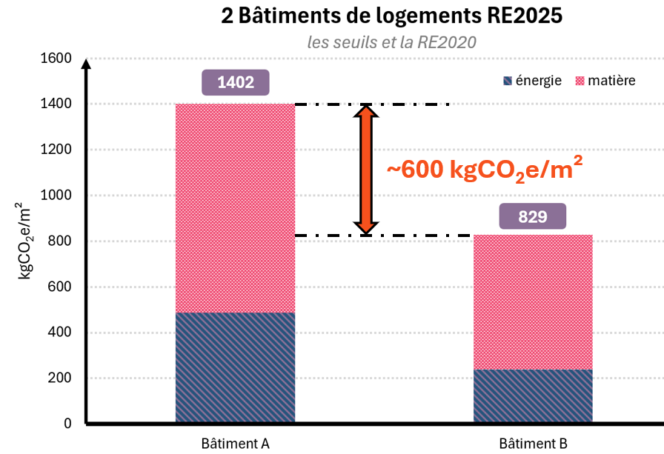
 | La RE2020 impose 1 seuil pour chacun des 6 indicateurs.
 | Mais ces seuils varient en fonction de différentes données comme par exemple la localisation du projet. Un bâtiment dans le sud de la France n'a pas les même contraintes énergétique vu qu'il va moins consommer d'énergie pour se chauffer. Il est donc logique d'adapter les seuils. | 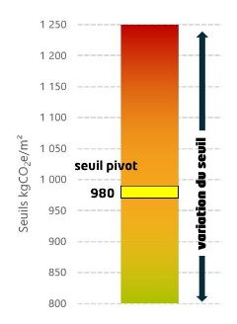
 | Cet outil permet de calculer les seuils des 6 indicateurs
 | Il est basé sur les textes de loi que l'on peut retrouver par ici
 | Sinon la page wikipédia donne une partie des informations

 | version 1.0 - première sortie - février 2025
 | version 1.01 - rajout d'une mention pour le réseau classé
 | version 1.02 - erreur dans le Migeo et mi-surfmoy
 | version 1.03 - micro correction du BBIO pour les bureaux
 | version 1.1 - ajout du calcul du DH max (+effinergie)
 | VERSION 2.0 - NOUVEAU USAGES - mars 2026
 | Cette version intègre les Médiathèques_et_bibliothèques, Bâtiments_universitaires_d'enseignement et de_recherche_et_bâtiments_d’enseignements_atypiques, Hôtels, Etablissements_d'accueil_de_la_petite_enfance, Restaurants, Commerces, Vestiaires, Etablissements_sanitaires_avec_hébergement, Etablissements_de_santé, Aérogares, Industries_ou_artisanats, Etablissements_sportifs_municipaux_ou_scolaires, Restaurants_scolaires, Etablissements_sportifs_privés. Gros merci à Félix (voir plus bas)
 | 2.01 bug formule dans les Y48 à AB48 du calcul matière
 | 2.02 bug MiVRD commerce et vestiaire du calcul matière (et micro bug), grand merci Cédrick Gbegnon
 | 2.1 ajout du décret du 18 mars sur les usages et de l'onglet surélévation pour connaitre la RE2020 à appliquer
 | 2.1.1 bug calcul IGH
 | 2.1.2 valeurs MiDED santé modifiées, merci Léonard Forissier
 | 2.1.3 problème IGH en 2031 Matière, merci Felix Dubois
 | 2.1.4 mini bug >=30% et surface dans les surélévations
→ | 2.2 - décret 2026-200 appliqué selon la date du PC (nouvelle question ligne 28) ; bornes Mbsurf_moy LC 80/120 m² ; DH_max LC : condition climatisé en H2d/H3 ; dérogation RCU classé pour Icénergie_maxmoyen ; aérogares en catégorie 3 ; messages au lieu des erreurs ; nettoyage des noms cassés
 | Crédit : Felix Dubois du CSTB pour le passage à la version 2.0 pour les indicateurs carbone et énergie

 | C'est parti
réalisé par Guillaume Meunier, document non-officiel à utiliser avec toutes les vérifications nécessaires |  |  | fichier excel partagé sous licence GNU General Public License (GPL), version 3

Calcul_dh
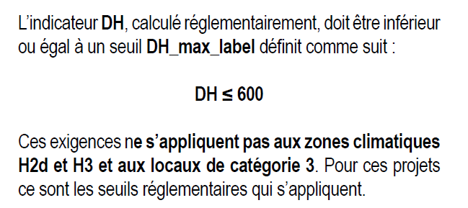
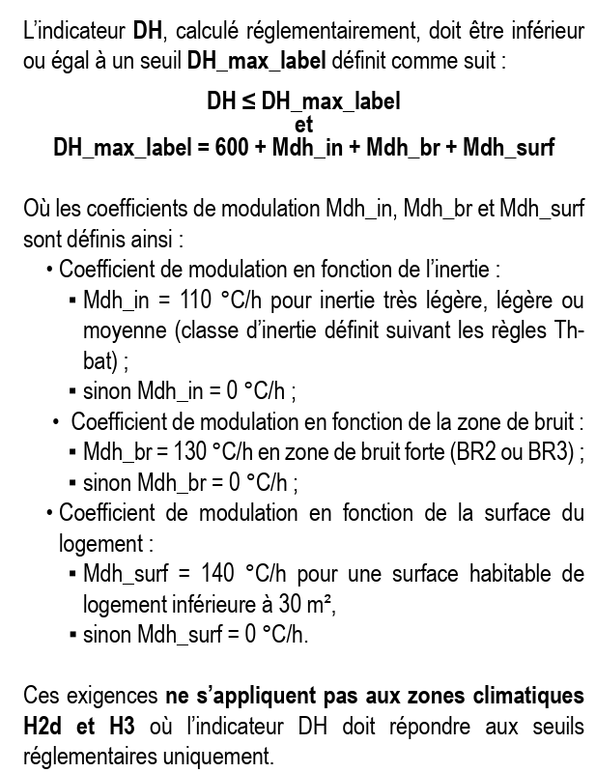
Dhmaxcat | 1,250 | Dhmaxcat effinergie | 600 |  |  |  |  |  |  | EFFINERGIE BUREAU + SCOLAIRE
Maisons_individuelles_ou_accolées | 1,250 | Maisons_individuelles_ou_accolées | 600
Logement_collectif | 1,250 | Logement_collectif | 600
Bureaux | 1,150 | Bureaux | 600
Enseignement_primaire_ou_secondaire | 900 | Enseignement_primaire_ou_secondaire | 600
Médiathèques_et_bibliothèques | 900 |  |  |  |  |  |  | DM_max_label | Mdh_in | Mdh_br | Mdh_surf
Bâtiments_universitaires_d'enseignement_et_de_recherche_et_bâtiments_d’enseignements_atypiques | 900 |  |  |  |  |  |  | 600
Hôtels - 0, 1 et 2 étoiles (partie nuit) | 300
Hôtels - 3, 4 et 5 étoiles (partie nuit) | 300
Hôtels - 0, 1 et 2 étoiles (partie jour) | 1,300
Hôtels - 3, 4 et 5 étoiles (partie jour) | 1,300
Etablissements_d'accueil_de_la_petite_enfance | 550 |  |  |  |  |  |  | Très légère, légère ou moyenne
Restaurants - en continu, 18 heures par jour, 7 jours sur 7 | 2,500 |  |  |  |  |  |  | Lourde ou très lourde
Restaurants - 1 repas par jour, 5 jours sur 7 | 250
Restaurants - 2 repas par jour, 7 jours sur 7 | 1,600
Restaurants - 2 repas par jour, 6 jours sur 7 | 1,250
Commerces | 3,300
Vestiaires seuls | 1,000
Etablissements_sanitaires_avec_hébergement | 900
Etablissements_de_santé - partie nuit | 900
Etablissements_de_santé - partie jour | 1,250
Aérogares | 12,100
Industries_ou_artisanats - 3x8h | 3,200
Industries_ou_artisanats - 8h à 18h | 900
Etablissements_sportifs_municipaux_ou_scolaires | 2,000
Restaurants_scolaires - 1 repas par jour, 5 jours sur 7 | 40
Restaurants_scolaires - 3 repas par jour, 5 jours sur 7 | 260
Etablissements_sportifs_privés | 2,000
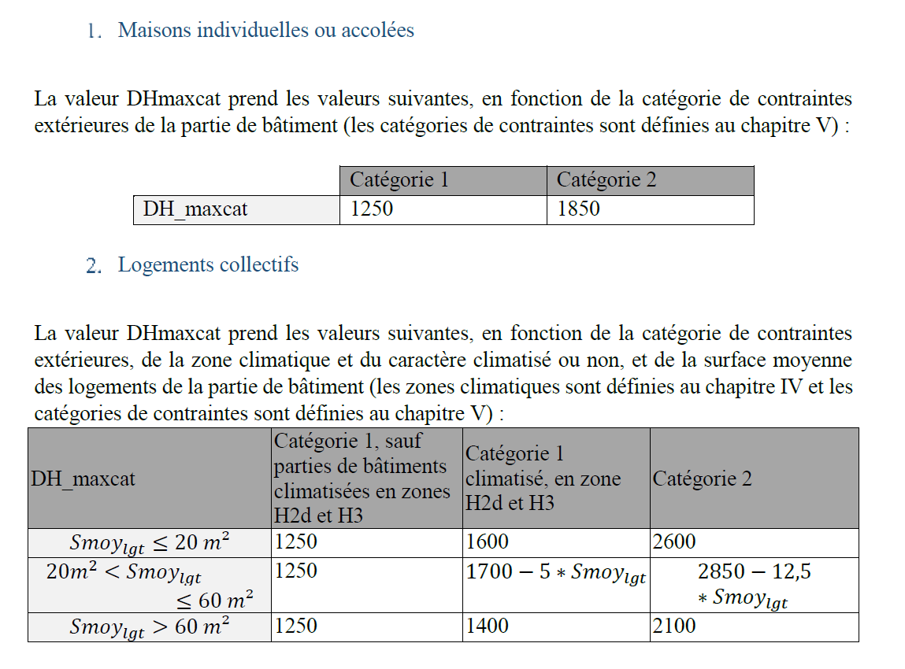
 |  |  |  | Catégorie 1 | Catégorie 2
Maisons_individuelles_ou_accolées | 1250 |  |  | 1250 | 1850

↓↓↓ | ↓↓↓ |  |  | Cat 1 sauf H2d H3 | Cat 1 ET H2d et H3 | Cat 2
Logement_collectif |  |  | catégorie → | 1 | 1
Smoylgt= | 63.333333333 |  | zone → |  |  | 1
Zone= | H1a |  |  | ICI | FALSE | FALSE
 |  | Smoylgt <= 20 m² | FALSE | 1250 | 1600 | 2600
 |  | 20 < Smoylgt <= 60 | FALSE | 1250 | 1383.3333333 | 2058.3333333
 |  | Smoylgt > 60 m² | ICI | 1250 | 1400 | 2100
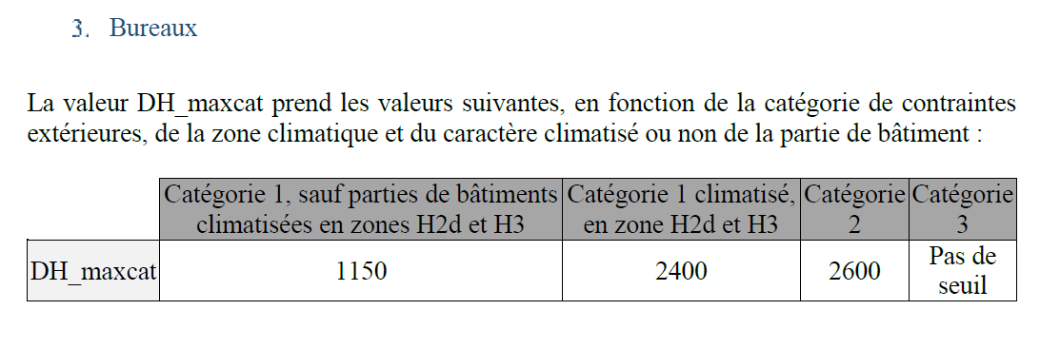
 |  |  |  | Cat 1 sauf clim H2d et H3 | Cat 1 climatisé H2d H3 | Cat 2 | Cat 3
Bureaux | 1150 |  | catégorie → | 1 | 1
climatisé= | NON |  | climatisé → | 1 |  |  | 1
Zone= | H1a |  | zone → | 1 |  | 1 | 1
 |  |  |  | ICI | FALSE | FALSE | FALSE
 |  |  | DH_maxcat | 1150 | 2400 | 2600 | Pas de seuil

 |  |  |  | Cat 1 sauf clim H2d et H3 | Cat 1 climatisé en H2d H3 | Cat 2
Enseignement_primaire_ou_secondaire | 900 |  | catégorie → | 1 | 1
climatisé= | NON |  | climatisé → | 1
Zone= | H1a |  | zone → | 1 |  | 1
 |  |  |  | ICI | FALSE | FALSE
 |  |  | DH_maxcat | 900 | 1800 | 2200

 |  |  |  | Cat 1 sauf clim H2d et H3 | Cat 1 climatisé en H2d H3 | Cat 2 | Cat 3
Médiathèques_et_bibliothèques | 900 |  | catégorie → | 1 | 1
climatisé= | NON |  | climatisé → | 1 |  |  | 1
Zone= | H1a |  | zone → | 1 |  | 1 | 1
 |  |  |  | ICI | FALSE | FALSE | FALSE
 |  |  | DH_maxcat | 900 | 2200 | 2400 | Pas de seuil

 |  |  |  | Cat 1 sauf clim H2d et H3 | Cat 1 climatisé en H2d H3 | Cat 2 | Cat 3
Bâtiments_universitaires_d'enseignement_et_de_recherche_et_bâtiments_d’enseignements_atypiques | 900 |  | catégorie → | 1 | 1
climatisé= | NON |  | climatisé → | 1 |  |  | 1
Zone= | H1a |  | zone → | 1 |  | 1 | 1
 |  |  |  | ICI | FALSE | FALSE | FALSE
 |  |  | DH_maxcat | 900 | 2200 | 2400 | Pas de seuil

 |  |  |  | Cat 1 sauf clim H2d et H3 | Cat 1 climatisé en H2d H3 | Cat 2 | Cat 3
Hôtels - 0, 1 et 2 étoiles (partie nuit) | 300 |  | catégorie → | 1 | 1
climatisé= | NON |  | climatisé → | 1 |  |  | 1
Zone= | H1a |  | zone → | 1 |  | 1 | 1
 |  |  |  | ICI | FALSE | FALSE | FALSE
 |  |  | DH_maxcat | 300 | 700 | 1000 | Pas de seuil

 |  |  |  | Cat 1 sauf clim H2d et H3 | Cat 1 climatisé en H2d H3 | Cat 2 | Cat 3
Hôtels - 3, 4 et 5 étoiles (partie nuit) | 300 |  | catégorie → | 1 | 1
climatisé= | NON |  | climatisé → | 1 |  |  | 1
Zone= | H1a |  | zone → | 1 |  | 1 | 1
 |  |  |  | ICI | FALSE | FALSE | FALSE
 |  |  | DH_maxcat | 300 | 700 | 1000 | Pas de seuil

 |  |  |  | Cat 1 sauf clim H2d et H3 | Cat 1 climatisé en H2d H3 | Cat 2 | Cat 3
Hôtels - 0, 1 et 2 étoiles (partie jour) | 1300 |  | catégorie → | 1 | 1
climatisé= | NON |  | climatisé → | 1 |  |  | 1
Zone= | H1a |  | zone → | 1 |  | 1 | 1
 |  |  |  | ICI | FALSE | FALSE | FALSE
 |  |  | DH_maxcat | 1300 | 3300 | 3400 | Pas de seuil

 |  |  |  | Cat 1 sauf clim H2d et H3 | Cat 1 climatisé en H2d H3 | Cat 2 | Cat 3
Hôtels - 3, 4 et 5 étoiles (partie jour) | 1300 |  | catégorie → | 1 | 1
climatisé= | NON |  | climatisé → | 1 |  |  | 1
Zone= | H1a |  | zone → | 1 |  | 1 | 1
 |  |  |  | ICI | FALSE | FALSE | FALSE
 |  |  | DH_maxcat | 1300 | 3300 | 3400 | Pas de seuil

 |  |  |  | Cat 1 sauf clim H2d et H3 | Cat 1 climatisé en H2d H3 | Cat 2 | Cat 3
Etablissements_d'accueil_de_la_petite_enfance | 550 |  | catégorie → | 1 | 1
climatisé= | NON |  | climatisé → | 1 |  |  | 1
Zone= | H1a |  | zone → | 1 |  | 1 | 1
 |  |  |  | ICI | FALSE | FALSE | FALSE
 |  |  | DH_maxcat | 550 | 1600 | 1600 | Pas de seuil

 |  |  |  | Cat 1 sauf clim H2d et H3 | Cat 1 climatisé en H2d H3 | Cat 2 | Cat 3
Restaurants - en continu, 18 heures par jour, 7 jours sur 7 | 2500 |  | catégorie → | 1 | 1
climatisé= | NON |  | climatisé → | 1 |  |  | 1
Zone= | H1a |  | zone → | 1 |  | 1 | 1
 |  |  |  | ICI | FALSE | FALSE | FALSE
 |  |  | DH_maxcat | 2500 | 5000 | 5000 | Pas de seuil

 |  |  |  | Cat 1 sauf clim H2d et H3 | Cat 1 climatisé en H2d H3 | Cat 2 | Cat 3
Restaurants - 1 repas par jour, 5 jours sur 7 | 250 |  | catégorie → | 1 | 1
climatisé= | NON |  | climatisé → | 1 |  |  | 1
Zone= | H1a |  | zone → | 1 |  | 1 | 1
 |  |  |  | ICI | FALSE | FALSE | FALSE
 |  |  | DH_maxcat | 250 | 650 | 650 | Pas de seuil

 |  |  |  | Cat 1 sauf clim H2d et H3 | Cat 1 climatisé en H2d H3 | Cat 2 | Cat 3
Restaurants - 2 repas par jour, 7 jours sur 7 | 1600 |  | catégorie → | 1 | 1
climatisé= | NON |  | climatisé → | 1 |  |  | 1
Zone= | H1a |  | zone → | 1 |  | 1 | 1
 |  |  |  | ICI | FALSE | FALSE | FALSE
 |  |  | DH_maxcat | 1600 | 3500 | 3500 | Pas de seuil

 |  |  |  | Cat 1 sauf clim H2d et H3 | Cat 1 climatisé en H2d H3 | Cat 2 | Cat 3
Restaurants - 2 repas par jour, 6 jours sur 7 | 1250 |  | catégorie → | 1 | 1
climatisé= | NON |  | climatisé → | 1 |  |  | 1
Zone= | H1a |  | zone → | 1 |  | 1 | 1
 |  |  |  | ICI | FALSE | FALSE | FALSE
 |  |  | DH_maxcat | 1250 | 2500 | 2500 | Pas de seuil

 |  |  |  | Cat 1 sauf clim H2d et H3 | Cat 1 climatisé en H2d H3 | Cat 2 | Cat 3
Commerces | 3300 |  | catégorie → | 1 | 1
climatisé= | NON |  | climatisé → | 1 |  |  | 1
Zone= | H1a |  | zone → | 1 |  | 1 | 1
 |  |  |  | ICI | FALSE | FALSE | FALSE
 |  |  | DH_maxcat | 3300 | 8000 | 9500 | Pas de seuil

 |  |  |  | Cat 1 sauf clim H2d et H3 | Cat 1 climatisé en H2d H3 | Cat 2
Vestiaires seuls | 1000 |  | catégorie → | 1 | 1
climatisé= | NON |  | climatisé → | 1
Zone= | H1a |  | zone → | 1 |  | 1
 |  |  |  | ICI | FALSE | FALSE
 |  |  | DH_maxcat | 1000 | 2200 | 2200

 |  |  |  | Cat 1 sauf clim H2d et H3 | Cat 1 climatisé en H2d H3 | Cat 2
Etablissements_sanitaires_avec_hébergement | 900 |  | catégorie → | 1 | 1
climatisé= | NON |  | climatisé → | 1
Zone= | H1a |  | zone → | 1 |  | 1
 |  |  |  | ICI | FALSE | FALSE
 |  |  | DH_maxcat | 900 | 2400 | 2600

 |  |  |  | Cat 1 sauf clim H2d et H3 | Cat 1 climatisé en H2d H3 | Cat 2
Etablissements_de_santé - partie nuit | 900 |  | catégorie → | 1 | 1
climatisé= | NON |  | climatisé → | 1
Zone= | H1a |  | zone → | 1 |  | 1
 |  |  |  | ICI | FALSE | FALSE
 |  |  | DH_maxcat | 900 | 2400 | 2600

 |  |  |  | Cat 1 sauf clim H2d et H3 | Cat 1 climatisé en H2d H3 | Cat 2 | Cat 3
Etablissements_de_santé - partie jour | 1250 |  | catégorie → | 1 | 1
climatisé= | NON |  | climatisé → | 1 |  |  | 1
Zone= | H1a |  | zone → | 1 |  | 1 | 1
 |  |  |  | ICI | FALSE | FALSE | FALSE
 |  |  | DH_maxcat | 1250 | 3000 | 3300 | Pas de seuil

 |  |  |  | Cat 1 sauf clim H2d et H3 | Cat 1 climatisé en H2d H3 | Cat 2 | Cat 3
Aérogares | 12,100 |  | catégorie → | 1 | 1
climatisé= | NON |  | climatisé → | 1 |  |  | 1
Zone= | H1a |  | zone → | 1 |  | 1 | 1
 |  |  |  | ICI | FALSE | FALSE | FALSE
 |  |  | DH_maxcat | 12,100 | 21,500 | 21,500 | Pas de seuil

 |  |  |  | Cat 1 sauf clim H2d et H3 | Cat 1 climatisé en H2d H3 | Cat 2
Industries_ou_artisanats - 3x8h | 3200 |  | catégorie → | 1 | 1
climatisé= | NON |  | climatisé → | 1
Zone= | H1a |  | zone → | 1 |  | 1
 |  |  |  | ICI | FALSE | FALSE
 |  |  | DH_maxcat | 3200 | 8000 | 8000

 |  |  |  | Cat 1 sauf clim H2d et H3 | Cat 1 climatisé en H2d H3 | Cat 2
Industries_ou_artisanats - 8h à 18h | 900 |  | catégorie → | 1 | 1
climatisé= | NON |  | climatisé → | 1
Zone= | H1a |  | zone → | 1 |  | 1
 |  |  |  | ICI | FALSE | FALSE
 |  |  | DH_maxcat | 900 | 2200 | 2200

 |  |  |  | Cat 1 sauf clim H2d et H3 | Cat 1 climatisé en H2d H3 | Cat 2
Etablissements_sportifs_municipaux_ou_scolaires | 2,000 |  | catégorie → | 1 | 1
climatisé= | NON |  | climatisé → | 1
Zone= | H1a |  | zone → | 1 |  | 1
 |  |  |  | ICI | FALSE | FALSE
 |  |  | DH_maxcat | 2,000 | 4,600 | 5,000

 |  |  |  | Cat 1 sauf clim H2d et H3 | Cat 1 climatisé en H2d H3 | Cat 2 | Cat 3
Restaurants_scolaires - 1 repas par jour, 5 jours sur 7 | 40 |  | catégorie → | 1 | 1
climatisé= | NON |  | climatisé → | 1 |  |  | 1
Zone= | H1a |  | zone → | 1 |  | 1 | 1
 |  |  |  | ICI | FALSE | FALSE | FALSE
 |  |  | DH_maxcat | 40 | 170 | 170 | Pas de seuil

 |  |  |  | Cat 1 sauf clim H2d et H3 | Cat 1 climatisé en H2d H3 | Cat 2 | Cat 3
Restaurants_scolaires - 3 repas par jour, 5 jours sur 7 | 260 |  | catégorie → | 1 | 1
climatisé= | NON |  | climatisé → | 1 |  |  | 1
Zone= | H1a |  | zone → | 1 |  | 1 | 1
 |  |  |  | ICI | FALSE | FALSE | FALSE
 |  |  | DH_maxcat | 260 | 650 | 650 | Pas de seuil

 |  |  |  | Cat 1 sauf clim H2d et H3 | Cat 1 climatisé en H2d H3 | Cat 2
Etablissements_sportifs_privés | 2,000 |  | catégorie → | 1 | 1
climatisé= | NON |  | climatisé → | 1
Zone= | H1a |  | zone → | 1 |  | 1
 |  |  |  | ICI | FALSE | FALSE
 |  |  | DH_maxcat | 2,000 | 4,600 | 5,000

Calcul_energie
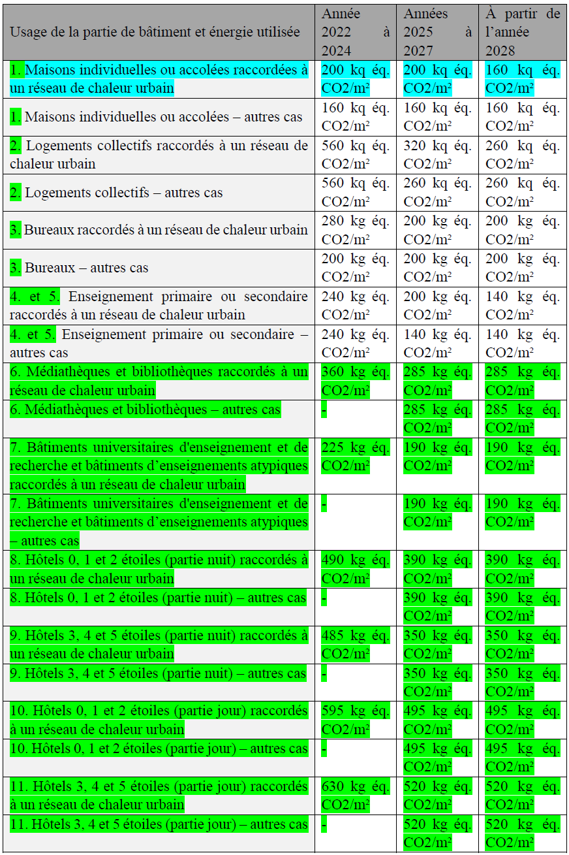
Mc pour l’énergie
 |  | Cepnrmaxmoyen | Cepmaxmoyen |  |  |  | ↓ date PC adaptée ↓ | ↓ usage adaptée ↓ | Icénergie
Les coefficients de modulation des Cep Cepnr et Icénergie commencent tous par « Mc ». Les formules sont : | ↓ usage détaillé ↓ | 70 | 85 |  |  |  |  | Logement_collectif - autres cas | 260
 | Logement_collectif | Cepnrmaxmoyen | Cepmaxmoyen |  |  | Mccat |  |  | 2022 à 2024 | 2025 à 2027 | à partir de 2028
Cep,nr_max = Cep,nr_maxmoyen × (1 + Mcgéo + Mccombles + Mcsurf_moy + Mcsurf_tot + Mccat + McHSP) | Maisons_individuelles_ou_accolées | 55 | 75 | 0 | 0 | 0 | 6 | Maisons_individuelles_ou_accolées - RCU | 200 | 200 | 160
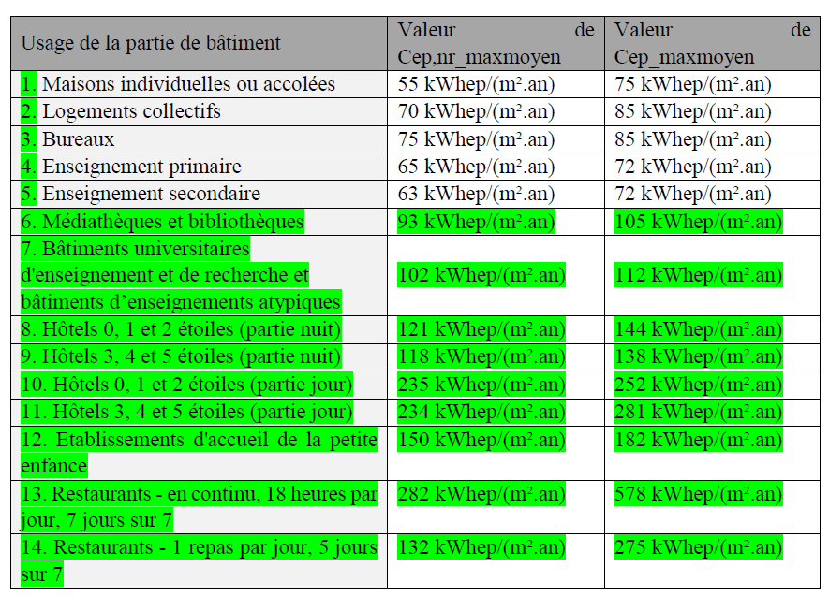
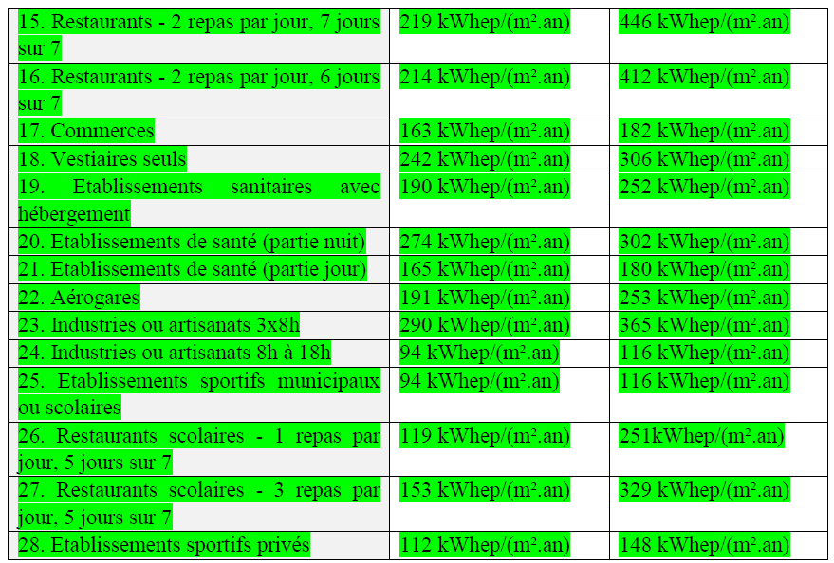
 | Logement_collectif | 70 | 85 | 3 | 2 | 2 | 6 | Maisons_individuelles_ou_accolées - autres cas | 160 | 160 | 160
Cep_max = Cep_maxmoyen × (1 + Mcgéo + Mccombles + Mcsurf_moy + Mcsurf_tot + Mccat + McHSP) | Bureaux | 75 | 85 | 6 | 4 | 4 | 7 | Logement_collectif - RCU | 560 | 320 | 260
 | Enseignement_primaire_ou_secondaire - Enseignement primaire | 65 | 72 | 9 | 6 | 7 | 7 | Logement_collectif - autres cas | 560 | 260 | 260
Icénergie_max = Icénergie_maxmoyen× (1 + Mcgéo + Mccombles + Mcsurf_moy + Mcsurf_tot + Mccat + McHSP) | Enseignement_primaire_ou_secondaire - Enseignement secondaire | 63 | 72 | 9 | 8 | 7 | 8 | Bureaux - RCU | 280 | 200 | 200
 | Médiathèques_et_bibliothèques | 93 | 105 | 12 | 10 | 9 | 8 | Bureaux - autres cas | 200 | 200 | 200
Cep,nr_maxmoyen, Cep_maxmoyen, Icénergie_maxmoyen : valeurs respectives de l’exigence pour un bâtiment moyen, dépendant de l’usage du bâtiment ou de la partie de bâtiment ; | Bâtiments_universitaires_d'enseignement_et_de_recherche_et_bâtiments_d’enseignements_atypiques | 102 | 112 | 15 | 12 | 12 | 9 | Enseignement_primaire_ou_secondaire - Enseignement primaire - RCU | 240 | 200 | 140
Mcgéo : coefficient de modulation selon la localisation géographique ; | Hôtels - 0, 1 et 2 étoiles (partie nuit) | 121 | 144 | 18 | 14 | 15 | 9 | Enseignement_primaire_ou_secondaire - Enseignement primaire - autres cas | 240 | 140 | 140
Mccombles : coefficient de modulation selon la surface de plancher de combles aménagés ; | Hôtels - 3, 4 et 5 étoiles (partie nuit) | 118 | 138 | 21 | 14 | 15 | 10 | Enseignement_primaire_ou_secondaire - Enseignement secondaire - RCU | 240 | 200 | 140
Mcsurf_moy : coefficient de modulation selon la surface moyenne des logements ; | Hôtels - 0, 1 et 2 étoiles (partie jour) | 235 | 252 | 24 | 14 | 15 | 10 | Enseignement_primaire_ou_secondaire - Enseignement secondaire - autres cas | 240 | 140 | 140
Mcsurf_tot : coefficient de modulation selon la surface de référence ; | Hôtels - 3, 4 et 5 étoiles (partie jour) | 234 | 281 | 27 | 14 | 15 | 11 | Médiathèques_et_bibliothèques - RCU | 360 | 285 | 285
Mccat : coefficient de modulation selon la catégorie de contraintes extérieures. | Etablissements_d'accueil_de_la_petite_enfance | 150 | 182 | 30 | 16 | 18 | 11 | Médiathèques_et_bibliothèques - autres cas | - | 285 | 285
McHSP : coefficient de modulation selon la hauteur sous plafond moyenne des étages. | Restaurants - en continu, 18 heures par jour, 7 jours sur 7 | 282 | 578 | 33 | 18 | 21 | 12 | Bâtiments_universitaires_d'enseignement_et_de_recherche_et_bâtiments_d’enseignements_atypiques - RCU | 225 | 190 | 190
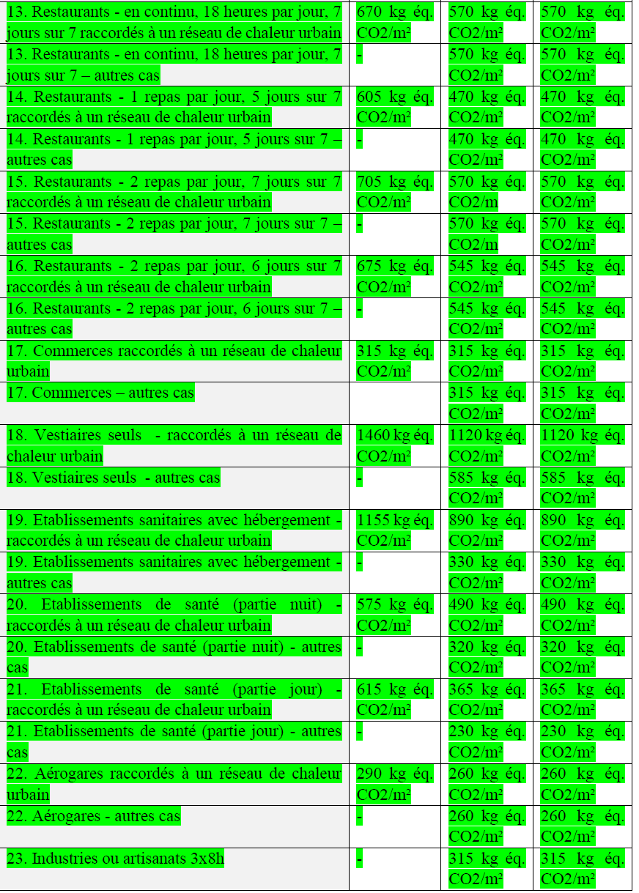
 | Restaurants - 1 repas par jour, 5 jours sur 7 | 132 | 275 | 36 | 18 | 21 | 12 | Bâtiments_universitaires_d'enseignement_et_de_recherche_et_bâtiments_d’enseignements_atypiques - autres cas | - | 190 | 190
 | Restaurants - 2 repas par jour, 7 jours sur 7 | 219 | 446 | 39 | 18 | 21 | 13 | Hôtels - 0, 1 et 2 étoiles (partie nuit) - RCU | 490 | 390 | 390
 | Restaurants - 2 repas par jour, 6 jours sur 7 | 214 | 412 | 42 | 18 | 21 | 13 | Hôtels - 0, 1 et 2 étoiles (partie nuit) - autres cas | - | 390 | 390
 | Commerces | 163 | 182 | 45 | 20 | 24 | 14 | Hôtels - 3, 4 et 5 étoiles (partie nuit) - RCU | 485 | 350 | 350
 | Vestiaires seuls | 242 | 306 | 48 | 22 | 27 | 14 | Hôtels - 3, 4 et 5 étoiles (partie nuit) - autres cas | - | 350 | 350
 | Etablissements_sanitaires_avec_hébergement | 190 | 252 | 51 | 24 | 30 | 15 | Hôtels - 0, 1 et 2 étoiles (partie jour) - RCU | 595 | 495 | 495
 | Etablissements_de_santé - partie nuit | 274 | 302 | 54 | 26 | 33 | 15 | Hôtels - 0, 1 et 2 étoiles (partie jour) - autres cas | - | 495 | 495
 | Etablissements_de_santé - partie jour | 165 | 180 | 57 | 26 | 33 | 16 | Hôtels - 3, 4 et 5 étoiles (partie jour) - RCU | 630 | 520 | 520
 | Aérogares | 191 | 253 | 60 | 28 | 36 | 16 | Hôtels - 3, 4 et 5 étoiles (partie jour) - autres cas | - | 520 | 520
 | Industries_ou_artisanats - 3x8h | 290 | 365 | 63 | 30 | 39 | 17 | Etablissements_d'accueil_de_la_petite_enfance - RCU | 895 | 680 | 680
 | Industries_ou_artisanats - 8h à 18h | 94 | 116 | 66 | 30 | 39 | 17 | Etablissements_d'accueil_de_la_petite_enfance - autres cas | - | 680 | 680
 | Etablissements_sportifs_municipaux_ou_scolaires | 94 | 116 | 69 | 32 | 42 | 18 | Restaurants - en continu, 18 heures par jour, 7 jours sur 7 - RCU | 670 | 570 | 570
 | Restaurants_scolaires - 1 repas par jour, 5 jours sur 7 | 119 | 251 | 72 | 34 | 45 | 18 | Restaurants - en continu, 18 heures par jour, 7 jours sur 7 - autres cas | - | 570 | 570
 | Restaurants_scolaires - 3 repas par jour, 5 jours sur 7 | 153 | 329 | 75 | 34 | 45 | 19 | Restaurants - 1 repas par jour, 5 jours sur 7 - RCU | 605 | 470 | 470
 | Etablissements_sportifs_privés | 112 | 148 | 78 | 36 | 48 | 19 | Restaurants - 1 repas par jour, 5 jours sur 7 - autres cas | - | 470 | 470
 |  |  |  |  |  |  | 20 | Restaurants - 2 repas par jour, 7 jours sur 7 - RCU | 705 | 570 | 570
 |  |  |  |  |  |  | 20 | Restaurants - 2 repas par jour, 7 jours sur 7 - autres cas | - | 570 | 570
 |  |  |  |  |  |  | 21 | Restaurants - 2 repas par jour, 6 jours sur 7 - RCU | 675 | 545 | 545
 |  |  |  |  |  |  | 21 | Restaurants - 2 repas par jour, 6 jours sur 7 - autres cas | - | 545 | 545
 |  |  |  |  |  |  | 22 | Commerces - RCU | 315 | 315 | 315
 |  |  |  |  |  |  | 22 | Commerces - autres cas | - | 315 | 315
 |  |  |  |  |  |  | 23 | Vestiaires seuls - RCU | 1460 | 1120 | 1120
 |  |  |  |  |  |  | 23 | Vestiaires seuls - autres cas | - | 585 | 585
 |  |  |  |  |  |  | 24 | Etablissements_sanitaires_avec_hébergement - RCU | 1155 | 890 | 890
 |  |  |  |  |  |  | 24 | Etablissements_sanitaires_avec_hébergement - autres cas | - | 330 | 330
 |  |  |  |  |  |  | 25 | Etablissements_de_santé - partie nuit - RCU | 575 | 490 | 490
 |  |  |  |  |  |  | 25 | Etablissements_de_santé - partie nuit - autres cas | - | 320 | 320
 |  |  |  |  |  |  | 26 | Etablissements_de_santé - partie jour - RCU | 615 | 365 | 365
 |  |  |  |  |  |  | 26 | Etablissements_de_santé - partie jour - autres cas | - | 230 | 230
 |  |  |  |  |  |  | 27 | Aérogares - RCU | 290 | 260 | 260
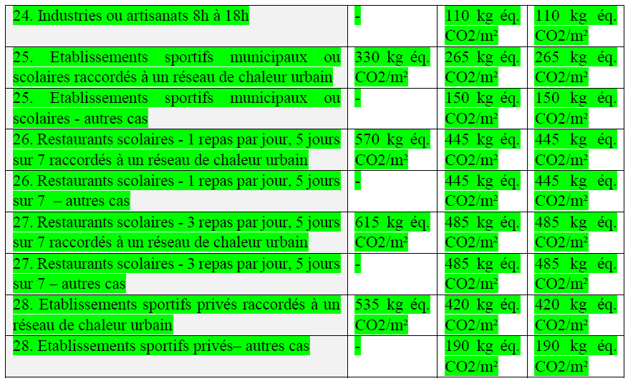
 |  |  |  |  |  |  | 27 | Aérogares - autres cas | - | 260 | 260
 |  |  |  |  |  |  | 28 | Industries_ou_artisanats - 3x8h - RCU | - | 315 | 315
 |  |  |  |  |  |  | 28 | Industries_ou_artisanats - 3x8h - autres cas | - | 315 | 315
 |  |  |  |  |  |  | 29 | Industries_ou_artisanats - 8h à 18h - RCU | - | 110 | 110
 |  |  |  |  |  |  | 29 | Industries_ou_artisanats - 8h à 18h - autres cas | - | 110 | 110
 |  |  |  |  |  |  | 30 | Etablissements_sportifs_municipaux_ou_scolaires - RCU | 330 | 265 | 265
 |  |  |  |  |  |  | 30 | Etablissements_sportifs_municipaux_ou_scolaires - autres cas | - | 150 | 150
 |  |  |  |  |  |  | 31 | Restaurants_scolaires - 1 repas par jour, 5 jours sur 7 - RCU | 570 | 445 | 445
 |  |  |  |  |  |  | 31 | Restaurants_scolaires - 1 repas par jour, 5 jours sur 7 - autres cas | - | 445 | 445
 |  |  |  |  |  |  | 32 | Restaurants_scolaires - 3 repas par jour, 5 jours sur 7 - RCU | 615 | 485 | 485
 |  |  |  |  |  |  | 32 | Restaurants_scolaires - 3 repas par jour, 5 jours sur 7 - autres cas | - | 485 | 485
 |  |  |  |  |  |  | 33 | Etablissements_sportifs_privés - RCU | 535 | 420 | 420
 |  |  |  |  |  |  | 33 | Etablissements_sportifs_privés - autres cas | - | 190 | 190

 | Mcgeo | 0.05
 |  | Maisons_individuelles_ou_accolées |  |  | Logement_collectif |  |  | Bureaux |  |  | Enseignement_primaire_ou_secondaire |  |  | Médiathèques_et_bibliothèques |  |  | Bâtiments_universitaires_d'enseignement_et_de_recherche_et_bâtiments_d’enseignements_atypiques |  |  | Hôtels - 0, 1 et 2 étoiles (partie nuit) |  |  | Hôtels - 3, 4 et 5 étoiles (partie nuit) |  |  | Hôtels - 0, 1 et 2 étoiles (partie jour) |  |  | Hôtels - 3, 4 et 5 étoiles (partie jour) |  |  | Etablissements_d'accueil_de_la_petite_enfance |  |  | Restaurants - en continu, 18 heures par jour, 7 jours sur 7 |  |  | Restaurants - 1 repas par jour, 5 jours sur 7 |  |  | Restaurants - 2 repas par jour, 7 jours sur 7 |  |  | Restaurants - 2 repas par jour, 6 jours sur 7 |  |  | Commerces |  |  | Vestiaires seuls |  |  | Etablissements_sanitaires_avec_hébergement |  |  | Etablissements_de_santé - partie nuit |  |  | Etablissements_de_santé - partie jour |  |  | Aérogares |  |  | Industries_ou_artisanats - 3x8h |  |  | Industries_ou_artisanats - 8h à 18h |  |  | Etablissements_sportifs_municipaux_ou_scolaires |  |  | Restaurants_scolaires - 1 repas par jour, 5 jours sur 7 |  |  | Restaurants_scolaires - 3 repas par jour, 5 jours sur 7 |  |  | Etablissements_sportifs_privés
 | 3 | <400m | 400m-800m | >800m | <400m | 400m-800m | >800m | <400m | 400m-800m | >800m | <400m | 400m-800m | >800m | <400m | 400m-800m | >800m | <400m | 400m-800m | >800m | <400m | 400m-800m | >800m | <400m | 400m-800m | >800m | <400m | 400m-800m | >800m | <400m | 400m-800m | >800m | <400m | 400m-800m | >800m | <400m | 400m-800m | >800m | <400m | 400m-800m | >800m | <400m | 400m-800m | >800m | <400m | 400m-800m | >800m | <400m | 400m-800m | >800m | <400m | 400m-800m | >800m | <400m | 400m-800m | >800m | <400m | 400m-800m | >800m | <400m | 400m-800m | >800m | <400m | 400m-800m | >800m | <400m | 400m-800m | >800m | <400m | 400m-800m | >800m | <400m | 400m-800m | >800m | <400m | 400m-800m | >800m | <400m | 400m-800m | >800m | <400m | 400m-800m | >800m
 | H1a | 0.1 | 0.4 | 0.75 | 0.05 | 0.35 | 0.55 | 0.05 | 0.2 | 0.35 | 0.05 | 0.3 | 0.6 | 0.1 | 0.25 | 0.5 | 0.05 | 0.1 | 0.2 | 0.1 | 0.2 | 0.35 | 0.1 | 0.2 | 0.35 | 0.05 | 0.1 | 0.2 | 0.05 | 0.1 | 0.2 | 0.1 | 0.25 | 0.45 | 0 | 0.1 | 0.2 | 0.1 | 0.25 | 0.4 | 0.05 | 0.1 | 0.15 | 0.05 | 0.15 | 0.3 | 0 | 0 | 0.05 | 0.05 | 0.15 | 0.3 | 0.1 | 0.25 | 0.4 | 0.05 | 0.05 | 0.1 | 0.05 | 0.15 | 0.3 | -0.05 | -0.05 | 0.05 | 0.05 | 0.05 | 0.1 | 0.05 | 0.15 | 0.25 | 0 | 0.05 | 0.1 | 0.1 | 0.25 | 0.45 | 0.05 | 0.2 | 0.3 | 0 | 0 | 0.05
 | H1b | 0.15 | 0.5 | 0.85 | 0.05 | 0.4 | 0.65 | 0.1 | 0.25 | 0.4 | 0.15 | 0.3 | 0.6 | 0.15 | 0.3 | 0.45 | 0.1 | 0.15 | 0.2 | 0.1 | 0.25 | 0.35 | 0.1 | 0.25 | 0.35 | 0.1 | 0.15 | 0.2 | 0.1 | 0.15 | 0.25 | 0.1 | 0.25 | 0.4 | 0.05 | 0.1 | 0.2 | 0.1 | 0.25 | 0.4 | 0.1 | 0.1 | 0.2 | 0.1 | 0.2 | 0.3 | 0.05 | 0.1 | 0.1 | 0.1 | 0.15 | 0.3 | 0.1 | 0.25 | 0.4 | 0.05 | 0.1 | 0.15 | 0.1 | 0.15 | 0.35 | 0 | 0 | 0.1 | 0.05 | 0.05 | 0.15 | 0.1 | 0.15 | 0.3 | 0.1 | 0.1 | 0.15 | 0.1 | 0.25 | 0.45 | 0.1 | 0.2 | 0.35 | 0.1 | 0.05 | 0.1
 | H1c | 0.1 | 0.4 | 0.75 | 0.05 | 0.35 | 0.55 | 0.1 | 0.2 | 0.35 | 0.1 | 0.3 | 0.6 | 0.1 | 0.2 | 0.4 | 0.1 | 0.15 | 0.2 | 0.1 | 0.2 | 0.35 | 0.1 | 0.2 | 0.35 | 0.1 | 0.15 | 0.2 | 0.1 | 0.15 | 0.2 | 0.1 | 0.25 | 0.4 | 0.1 | 0.1 | 0.15 | 0.05 | 0.2 | 0.35 | 0.05 | 0.1 | 0.15 | 0.1 | 0.15 | 0.25 | 0.1 | 0.1 | 0.1 | 0.05 | 0.15 | 0.3 | 0.05 | 0.2 | 0.35 | 0.1 | 0.1 | 0.15 | 0.1 | 0.15 | 0.3 | 0.05 | 0.05 | -0.05 | 0.1 | 0.1 | 0.15 | 0.1 | 0.2 | 0.3 | 0.1 | 0.05 | 0.1 | 0.05 | 0.2 | 0.4 | 0.05 | 0.15 | 0.3 | 0.05 | 0.05 | 0.05
 | H2a | -0.05 | 0.15 | 0.55 | -0.1 | 0.2 | 0.45 | 0 | 0.15 | 0.35 | -0.05 | 0.15 | 0.45 | -0.05 | 0.1 | 0.35 | -0.05 | 0 | 0.1 | 0 | 0.1 | 0.25 | 0 | 0.1 | 0.25 | -0.05 | 0 | 0.1 | 0 | 0.05 | 0.15 | 0 | 0.2 | 0.35 | -0.05 | 0 | 0.1 | 0 | 0.15 | 0.35 | -0.05 | 0.05 | 0.1 | -0.05 | 0.1 | 0.2 | -0.05 | -0.05 | 0 | 0 | 0.1 | 0.25 | 0 | 0.15 | 0.3 | 0 | 0.05 | 0.1 | -0.05 | 0.1 | 0.25 | -0.05 | -0.1 | 0 | -0.05 | 0 | 0.05 | -0.05 | 0.05 | 0.2 | -0.1 | -0.05 | 0.05 | 0 | 0.2 | 0.35 | 0 | 0.1 | 0.25 | -0.1 | -0.05 | 0
 | H2b | 0 | 0.3 | 0.6 | 0 | 0.2 | 0.5 | 0 | 0.15 | 0.3 | 0 | 0.2 | 0.5 | 0 | 0.15 | 0.35 | 0 | 0.05 | 0.1 | 0 | 0.15 | 0.25 | 0 | 0.15 | 0.25 | 0 | 0.05 | 0.15 | 0 | 0.05 | 0.15 | 0 | 0.2 | 0.35 | 0 | 0.05 | 0.15 | 0 | 0.2 | 0.35 | 0 | 0.05 | 0.15 | 0 | 0.1 | 0.25 | 0 | 0.05 | 0.05 | 0 | 0.15 | 0.25 | 0 | 0.15 | 0.35 | 0 | 0.05 | 0.1 | 0 | 0.1 | 0.25 | 0 | 0.1 | 0.05 | 0 | 0.05 | 0.1 | 0 | 0.1 | 0.2 | 0 | 0 | 0.1 | 0 | 0.2 | 0.4 | 0 | 0.15 | 0.25 | 0 | 0 | 0.05
 | H2c | -0.1 | 0.05 | 0.35 | -0.15 | 0.05 | 0.3 | 0 | 0.05 | 0.2 | -0.05 | 0.1 | 0.35 | -0.05 | 0.05 | 0.2 | 0 | 0 | 0.1 | 0 | 0.1 | 0.2 | 0 | 0.1 | 0.2 | 0.05 | 0.05 | 0.1 | 0 | 0.05 | 0.1 | -0.05 | 0.1 | 0.25 | 0.05 | 0.05 | 0.1 | -0.05 | 0.05 | 0.2 | 0 | 0.05 | 0.05 | 0 | 0.05 | 0.15 | 0.05 | 0.05 | 0.05 | -0.05 | 0.05 | 0.15 | -0.05 | 0.1 | 0.2 | 0.05 | 0.05 | 0.1 | -0.05 | 0.05 | 0.15 | 0 | 0.2 | 0.15 | 0.05 | 0.05 | 0.05 | 0 | 0.05 | 0.1 | 0 | -0.05 | 0 | -0.05 | 0.1 | 0.25 | 0 | 0.05 | 0.2 | 0.05 | -0.05 | 0
 | H2d | -0.1 | 0 | 0.25 | -0.1 | 0.05 | 0.3 | 0.15 | 0.1 | 0.25 | 0.4 | 0.3 | 0.35 | 0.15 | 0.1 | 0.2 | 0.2 | 0.1 | 0.1 | 0.05 | 0.15 | 0.25 | 0.05 | 0.15 | 0.25 | 0.15 | 0.15 | 0.15 | 0.1 | 0.1 | 0.15 | 0.05 | 0.1 | 0.25 | 0.2 | 0.15 | 0.15 | 0.05 | 0.1 | 0.2 | 0.15 | 0.1 | 0.1 | 0.1 | 0.1 | 0.15 | 0.2 | 0.15 | 0.1 | 0 | 0.05 | 0.15 | 0 | 0.1 | 0.25 | 0.1 | 0.1 | 0.1 | 0.1 | 0.15 | 0.2 | 0.1 | 0.25 | 0.15 | 0.15 | 0.1 | 0.1 | 0.2 | 0.15 | 0.2 | 0.4 | 0.2 | 0.1 | -0.05 | 0.05 | 0.2 | 0 | 0.05 | 0.15 | 0.35 | 0.15 | 0.1
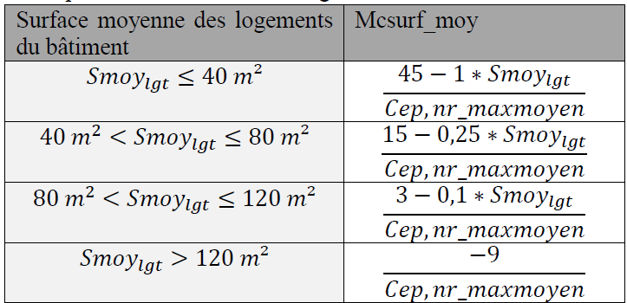
 | H3 | -0.15 | -0.1 | 0.15 | -0.15 | -0.1 | 0.15 | 0.15 | -0.05 | 0.1 | 0.3 | 0.1 | 0.15 | 0.05 | 0 | 0.05 | 0.15 | 0.05 | 0 | 0 | 0.05 | 0.1 | 0 | 0.05 | 0.1 | 0.1 | 0.1 | 0.05 | 0.1 | 0.05 | 0.05 | -0.05 | 0 | 0.15 | 0.15 | 0.05 | 0.05 | -0.05 | 0 | 0.05 | 0.1 | 0.05 | 0.05 | 0.05 | 0 | 0.05 | 0.2 | 0.15 | 0.1 | -0.05 | -0.05 | 0.05 | -0.05 | -0.05 | 0.1 | 0.1 | 0.05 | 0.05 | 0.1 | 0.1 | 0.2 | 0.1 | 0 | 0 | 0.15 | 0.1 | 0.05 | 0.15 | 0.1 | 0.1 | 0.25 | 0.05 | 0 | -0.15 | -0.05 | 0.1 | -0.05 | 0 | 0.1 | 0.25 | 0.05 | -0.05

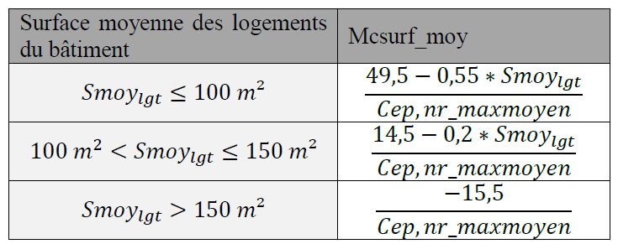
 | non
 | H2d | -0.15
 | H3 | -0.2

 | Mccombles |  |  |  |  |  |  |  |  |  |  | Maison indiv |  |  |  |  | Log collectf

 | Mcsurf_moy | -0.01 |  | Maisons_individuelles_ou_accolées | Maisons_individuelles_ou_accolées | Maisons_individuelles_ou_accolées | Logement_collectif | Logement_collectif | Logement_collectif | Logement_collectif | Bureaux | Enseignement_primaire_ou_secondaire | Médiathèques_et_bibliothèques | Bâtiments_universitaires_d'enseignement_et_de_recherche_et_bâtiments_d’enseignements_atypiques | Hôtels | Etablissements_d'accueil_de_la_petite_enfance | Restaurants | Commerces | Vestiaires seuls | Etablissements_sanitaires_avec_hébergement | Etablissements_de_santé | Aérogares | Industries_ou_artisanats | Etablissements_sportifs_municipaux_ou_scolaires | Restaurants_scolaires | Etablissements_sportifs_privés
 |  |  |  | smoylgt<100 | 100<S<=150 | >150 | smoylgt<=40 | 40<S<=80 | 80<S<=120 | smoylgt>120
 |  |  | surface → |  | FALSE | FALSE | FALSE | TRUE | FALSE | FALSE
 |  |  | LA colonne → | NON | NON | NON | NON | ICI | NON | NON | NON | NON | NON | NON | NON | NON | NON | NON | NON | NON | NON | NON | NON | NON | NON | NON
 |  |  | calcul → | 0.2 | 0.0 | -0.2 | -0.3 | 0.0 | 0.0 | -0.1 | 0 | 0 | 0 | 0 | 0 | 0 | 0 | 0 | 0 | 0 | 0 | 0 | 0 | 0 | 0 | 0

 | Mcsurf_Tot |  |  | Maisons_individuelles_ou_accolées | Logement_collectif | Logement_collectif | Bureaux | Bureaux | Bureaux | Enseignement_primaire_ou_secondaire | Enseignement_primaire_ou_secondaire | Médiathèques_et_bibliothèques | Bâtiments_universitaires_d'enseignement_et_de_recherche_et_bâtiments_d’enseignements_atypiques | Hôtels - 0, 1 et 2 étoiles (partie nuit) | Hôtels - 3, 4 et 5 étoiles (partie nuit) | Hôtels - 3, 4 et 5 étoiles (partie nuit) | Hôtels - 0, 1 et 2 étoiles (partie jour) | Hôtels - 3, 4 et 5 étoiles (partie jour) | Etablissements_d'accueil_de_la_petite_enfance | Restaurants | Commerces | Commerces | Vestiaires seuls | Etablissements_sanitaires_avec_hébergement | Etablissements_de_santé - partie nuit | Etablissements_de_santé - partie jour | Etablissements_de_santé - partie jour | Etablissements_de_santé - partie jour | Aérogares | Industries_ou_artisanats - 3x8h | Industries_ou_artisanats - 3x8h | Industries_ou_artisanats - 8h à 18h | Industries_ou_artisanats - 8h à 18h | Industries_ou_artisanats - 8h à 18h | Industries_ou_artisanats - 8h à 18h | Industries_ou_artisanats - 8h à 18h | Etablissements_sportifs_municipaux_ou_scolaires | Restaurants_scolaires | Etablissements_sportifs_privés
 |  |  | surface → |  | sref<=1300 | sref>1300 | sref<=500 | 500<S<=1500 | sref>1500 | sref<=500 | sref>500 |  |  |  | sref<=1000 | sref>1000 |  |  |  |  | sref<=500 | sref>500 |  |  |  | sref<=2000 | 2000<S<=5000 | sref>5000 |  | sref<=5000 | sref>5000 | sref<=5000 | sref<=5000 | sref<=5000 | sref<=5000 | sref>5000
 |  |  | RCU → |  |  |  |  |  |  |  |  |  |  |  |  |  |  |  |  |  |  |  |  |  |  |  |  |  |  |  |  | rcu = oui | rcu = oui | rcu = oui | rcu = non
 |  |  | RCU classé→ |  |  |  |  |  |  |  |  |  |  |  |  |  |  |  |  |  |  |  |  |  |  |  |  |  |  |  |  | rcu_classe="oui" | rcu_classe="oui" | rcu_classe="non"
 |  |  | Dépôt PC→ |  |  |  |  |  |  |  |  |  |  |  |  |  |  |  |  |  |  |  |  |  |  |  |  |  |  |  |  | 2025 < depotPC_année <2028 | depotPC_année >=2028
 |  |  | surface → |  | FALSE | TRUE | FALSE | FALSE | TRUE | FALSE | TRUE |  |  |  | FALSE | TRUE |  |  |  |  | FALSE | TRUE |  |  |  | FALSE | TRUE | FALSE |  | TRUE | FALSE | TRUE | TRUE | TRUE | TRUE | FALSE
 |  |  | RCU → |  |  |  |  |  |  |  |  |  |  |  |  |  |  |  |  |  |  |  |  |  |  |  |  |  |  |  |  | FALSE | FALSE | FALSE | TRUE
 |  |  | RCU classé→ |  |  |  |  |  |  |  |  |  |  |  |  |  |  |  |  |  |  |  |  |  |  |  |  |  |  |  |  | TRUE | TRUE | FALSE
 |  |  | Dépôt PC→ |  |  |  |  |  |  |  |  |  |  |  |  |  |  |  |  |  |  |  |  |  |  |  |  |  |  |  |  | TRUE | FALSE
 |  |  | LA colonne → | NON | NON | ICI | NON | NON | NON | NON | NON | NON | NON | NON | NON | NON | NON | NON | NON | NON | NON | NON | NON | NON | NON | NON | NON | NON | NON | NON | NON | NON | NON | NON | NON | NON | NON | NON | NON
 |  |  | calcul → | 0 | -0.36 | 0 | -1.48 | -0.35 | -0.09 | -1.18 | 0 | 0 | 0 | 0 | -3.24 | 0 | 0 | 0 | 0 | 0 | -10.65 | 0 | 0 | 0 | 0 | 0 | -0.71 | -1.11 | 0 | 0.05 | 0 | 1.25 | 0.91 | 0.91 | 0.91 | 0 | 0 | 0 | 0

 | Mccat
 |  | Maisons_individuelles_ou_accolées |  | Logement_collectif |  | Bureaux |  |  | Enseignement_primaire_ou_secondaire |  | Médiathèques_et_bibliothèques |  |  | Bâtiments_universitaires_d'enseignement_et_de_recherche_et_bâtiments_d’enseignements_atypiques |  |  | Hôtels |  |  | Etablissements_d'accueil_de_la_petite_enfance |  |  | Restaurants |  |  | Commerces |  |  | Vestiaires seuls |  |  | Etablissements_sanitaires_avec_hébergement |  |  | Etablissements_de_santé |  |  | Aérogares |  |  | Industries_ou_artisanats |  |  | Etablissements_sportifs_municipaux_ou_scolaires |  |  | Restaurants_scolaires |  |  | Etablissements_sportifs_privés
 | 2 | Catégorie 1 | Catégorie 2 | Catégorie 1 | Catégorie 2 | Catégorie 1 | Catégorie 2 | Catégorie 3 | Catégorie 1 | Catégorie 2 | Catégorie 1 | Catégorie 2 | Catégorie 3 | Catégorie 1 | Catégorie 2 | Catégorie 3 | Catégorie 1 | Catégorie 2 | Catégorie 3 | Catégorie 1 | Catégorie 2 | Catégorie 3 | Catégorie 1 | Catégorie 2 | Catégorie 3 | Catégorie 1 | Catégorie 2 | Catégorie 3 | Catégorie 1 | Catégorie 2 | Catégorie 3 | Catégorie 1 | Catégorie 2 | Catégorie 3 | Catégorie 1 | Catégorie 2 | Catégorie 3 | Catégorie 1 | Catégorie 2 | Catégorie 3 | Catégorie 1 | Catégorie 2 | Catégorie 3 | Catégorie 1 | Catégorie 2 | Catégorie 3 | Catégorie 1 | Catégorie 2 | Catégorie 3 | Catégorie 1 | Catégorie 2 | Catégorie 3
 | H1a | 0 | 0 | 0 | 0 | 0 | 0 | 0 | 0 | 0.05 | 0 | 0 | 0.05 | 0 | 0 | 0 | 0 | 0 | 0 | 0 | 0 | 0 | 0 | 0 | 0 | 0 | 0 | 0.05 | 0 | 0 | 0 | 0 | 0 | 0 | 0 | 0 | 0 | 0 | 0 | 0 | 0 | 0 | 0 | 0 | 0 | 0 | 0 | 0 | 0 | 0 | 0 | 0
 | H1b | 0 | 0 | 0 | 0 | 0 | 0 | 0 | 0 | 0.05 | 0 | 0 | 0.05 | 0 | 0 | 0 | 0 | 0 | 0 | 0 | 0 | 0.05 | 0 | 0 | 0 | 0 | 0 | 0.05 | 0 | 0 | 0 | 0 | 0 | 0 | 0 | 0 | 0 | 0 | 0 | 0 | 0 | 0 | 0 | 0 | 0 | 0 | 0 | 0 | 0 | 0 | 0 | 0
 | H1c | 0 | 0 | 0 | 0 | 0 | 0 | 0 | 0 | 0.05 | 0 | 0 | 0.05 | 0 | 0 | 0 | 0 | 0 | 0 | 0 | 0 | 0.05 | 0 | 0 | 0 | 0 | 0 | 0.05 | 0 | 0 | 0 | 0 | 0 | 0 | 0 | 0 | 0 | 0 | 0 | 0 | 0 | 0 | 0 | 0 | 0 | 0 | 0 | 0 | 0 | 0 | 0 | 0
 | H2a | 0 | 0 | 0 | 0 | 0 | 0 | 0 | 0 | 0.05 | 0 | 0 | 0.05 | 0 | 0 | 0 | 0 | 0 | 0 | 0 | 0 | 0 | 0 | 0 | 0 | 0 | 0 | 0.05 | 0 | 0 | 0 | 0 | 0 | 0 | 0 | 0 | 0 | 0 | 0 | 0 | 0 | 0 | 0 | 0 | 0 | 0 | 0 | 0 | 0 | 0 | 0 | 0
 | H2b | 0 | 0 | 0 | 0 | 0 | 0 | 0 | 0 | 0.05 | 0 | 0 | 0.05 | 0 | 0 | 0 | 0 | 0 | 0 | 0 | 0 | 0.05 | 0 | 0 | 0 | 0 | 0 | 0.05 | 0 | 0 | 0 | 0 | 0 | 0 | 0 | 0 | 0 | 0 | 0 | 0 | 0 | 0 | 0 | 0 | 0 | 0 | 0 | 0 | 0 | 0 | 0 | 0
 | H2c | 0 | 0 | 0 | 0 | 0 | 0 | 0 | 0 | 0.05 | 0 | 0 | 0.1 | 0 | 0 | 0 | 0 | 0 | 0 | 0 | 0 | 0.05 | 0 | 0 | 0 | 0 | 0 | 0.05 | 0 | 0 | 0 | 0 | 0 | 0 | 0 | 0 | 0 | 0 | 0 | 0 | 0 | 0 | 0 | 0 | 0 | 0 | 0 | 0 | 0 | 0 | 0 | 0
 | H2d | 0 | 0.1 | 0 | 0.1 | 0 | 0 | 0 | 0 | 0.05 | 0 | 0 | 0.2 | 0 | 0 | 0.05 | 0 | 0 | 0 | 0 | 0 | 0.2 | 0 | 0 | 0 | 0 | 0 | 0.05 | 0 | 0 | 0 | 0 | 0 | 0 | 0 | 0 | 0 | 0 | 0 | 0 | 0 | 0 | 0 | 0 | 0 | 0 | 0 | 0 | 0 | 0 | 0 | 0
 | H3 | 0 | 0.1 | 0 | 0.1 | 0 | 0 | 0 | 0 | 0.05 | 0 | 0 | 0.3 | 0 | 0 | 0.05 | 0 | 0 | 0 | 0 | 0 | 0.25 | 0 | 0 | 0 | 0 | 0 | 0.05 | 0 | 0 | 0 | 0 | 0 | 0 | 0 | 0 | 0 | 0 | 0 | 0 | 0 | 0 | 0 | 0 | 0 | 0 | 0 | 0 | 0 | 0 | 0 | 0

 | Mc_HSP |  |  |  |  |  |  | Maison indiv |  | Log collectif
 |  | Maisons_individuelles_ou_accolées | Maisons_individuelles_ou_accolées | Maisons_individuelles_ou_accolées | Logement_collectif | Logement_collectif | Autres
 |  | HSPmoy<=2,5 | HSPmoy>2,5 | HSPmoy>2,5 | HSPmoy<=2,5 | HSPmoy>2,5
 | HSP? → | FALSE | TRUE | TRUE | FALSE | TRUE
 | SREF ? → |  | FALSE | TRUE
 | calcul → | FALSE | FALSE | FALSE | FALSE | ICI | FALSE
 |  | 0 | 0.02 | 0.01 | 0 | 0.01 | 0

Calcul_bbio
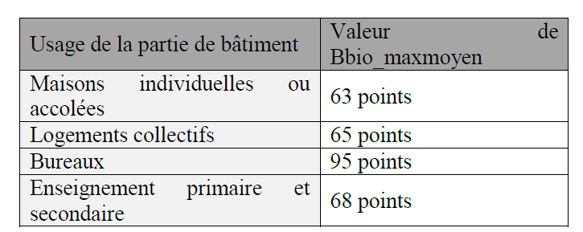
Mb pour le BBIO
 | ↓ usage détaillé ↓ | Bbiomaxmoyen
Les coefficients de modulation du BBIO commencent tous par « Mb ». La formule du Bbio_max est : | Logement_collectif | 65
 | Maisons_individuelles_ou_accolées | 63 | 0 | 0 | logement
Bbio_max = Bbio_maxmoyen × (1 + Mbgéo + Mbcombles + Mbsurf_moy + Mbsurf_tot + Mbbruit + MbHSP) | Logement_collectif | 65 | 3 | 2
 | Bureaux | 95 | 6 | 4
Bbio_maxmoyen : valeur de l’exigence Bbio_max pour un bâtiment moyen, dépendant de l’usage du bâtiment ou de la partie de bâtiment ; | Enseignement_primaire_ou_secondaire - Enseignement primaire | 68 | 9 | 7
Mbgéo : coefficient de modulation selon la localisation géographique | Enseignement_primaire_ou_secondaire - Enseignement secondaire | 68 | 9
Mbcombles : coefficient de modulation selon la surface de plancher de combles aménagés du bâtiment ou de la partie de bâtiment, pour les maisons individuelles ; | Médiathèques_et_bibliothèques | 117 | 12
Mbsurf_moy : coefficient de modulation selon la surface moyenne des logements ; | Bâtiments_universitaires_d'enseignement_et_de_recherche_et_bâtiments_d’enseignements_atypiques | 122 | 15
Mbsurf_tot : coefficient de modulation selon la surface de référence ; | Hôtels - 0, 1 et 2 étoiles (partie nuit) | 76 | 18
Mbbruit : coefficient de modulation selon l’exposition au bruit des infrastructures de transport à proximité du bâtiment. | Hôtels - 3, 4 et 5 étoiles (partie nuit) | 76 | 21
MbHSP : coefficient de modulation selon la hauteur sous plafond moyenne des étages. | Hôtels - 0, 1 et 2 étoiles (partie jour) | 134 | 24
 | Hôtels - 3, 4 et 5 étoiles (partie jour) | 163 | 27
 | Etablissements_d'accueil_de_la_petite_enfance | 139 | 30
 | Restaurants - en continu, 18 heures par jour, 7 jours sur 7 | 245 | 33
 | Restaurants - 1 repas par jour, 5 jours sur 7 | 100 | 36
 | Restaurants - 2 repas par jour, 7 jours sur 7 | 206 | 39
 | Restaurants - 2 repas par jour, 6 jours sur 7 | 177 | 42
 | Commerces | 170 | 45
 | Vestiaires seuls | 225 | 48
 | Etablissements_sanitaires_avec_hébergement | 174 | 51
 | Etablissements_de_santé - partie nuit | 164 | 54
 | Etablissements_de_santé - partie jour | 133 | 57
 | Aérogares | 248 | 60
 | Industries_ou_artisanats - 3x8h | 257 | 63
 | Industries_ou_artisanats - 8h à 18h | 69 | 66
 | Etablissements_sportifs_municipaux_ou_scolaires | 94 | 69
 | Restaurants_scolaires - 1 repas par jour, 5 jours sur 7 | 76 | 72
 | Restaurants_scolaires - 3 repas par jour, 5 jours sur 7 | 116 | 75
 | Etablissements_sportifs_privés | 94 | 78

 | Mbgeo | 0.10
 |  | Maisons_individuelles_ou_accolées |  |  | Logement_collectif |  |  | Bureaux |  |  | Enseignement_primaire_ou_secondaire |  |  | Médiathèques_et_bibliothèques |  |  | Bâtiments_universitaires_d'enseignement_et_de_recherche_et_bâtiments_d’enseignements_atypiques |  |  | Hôtels - 0, 1 et 2 étoiles (partie nuit) |  |  | Hôtels - 3, 4 et 5 étoiles (partie nuit) |  |  | Hôtels - 0, 1 et 2 étoiles (partie jour) |  |  | Hôtels - 3, 4 et 5 étoiles (partie jour) |  |  | Etablissements_d'accueil_de_la_petite_enfance |  |  | Restaurants - en continu, 18 heures par jour, 7 jours sur 7 |  |  | Restaurants - 1 repas par jour, 5 jours sur 7 |  |  | Restaurants - 2 repas par jour, 7 jours sur 7 |  |  | Restaurants - 2 repas par jour, 6 jours sur 7 |  |  | Commerces |  |  | Vestiaires seuls |  |  | Etablissements_sanitaires_avec_hébergement |  |  | Etablissements_de_santé - partie nuit |  |  | Etablissements_de_santé - partie jour |  |  | Aérogares |  |  | Industries_ou_artisanats - 3x8h |  |  | Industries_ou_artisanats - 8h à 18h |  |  | Etablissements_sportifs_municipaux_ou_scolaires |  |  | Restaurants_scolaires - 1 repas par jour, 5 jours sur 7 |  |  | Restaurants_scolaires - 3 repas par jour, 5 jours sur 7 |  |  | Etablissements_sportifs_privés
 | 3 | <400m | 400m-800m | >800m | <400m | 400m-800m | >800m | <400m | 400m-800m | >800m | <400m | 400m-800m | >800m | <400m | 400m-800m | >800m | <400m | 400m-800m | >800m | <400m | 400m-800m | >800m | <400m | 400m-800m | >800m | <400m | 400m-800m | >800m | <400m | 400m-800m | >800m | <400m | 400m-800m | >800m | <400m | 400m-800m | >800m | <400m | 400m-800m | >800m | <400m | 400m-800m | >800m | <400m | 400m-800m | >800m | <400m | 400m-800m | >800m | <400m | 400m-800m | >800m | <400m | 400m-800m | >800m | <400m | 400m-800m | >800m | <400m | 400m-800m | >800m | <400m | 400m-800m | >800m | <400m | 400m-800m | >800m | <400m | 400m-800m | >800m | <400m | 400m-800m | >800m | <400m | 400m-800m | >800m | <400m | 400m-800m | >800m | <400m | 400m-800m | >800m
 | H1a | 0.15 | 0.4 | 0.75 | 0.1 | 0.4 | 0.8 | 0.05 | 0.25 | 0.45 | 0.1 | 0.25 | 0.45 | 0.05 | 0.2 | 0.4 | 0.1 | 0.3 | 0.5 | 0.15 | 0.45 | 0.75 | 0.15 | 0.45 | 0.75 | 0.1 | 0.25 | 0.45 | 0.05 | 0.25 | 0.45 | 0.1 | 0.25 | 0.45 | 0.05 | 0.15 | 0.3 | 0.1 | 0.3 | 0.55 | 0.05 | 0.2 | 0.35 | 0.05 | 0.2 | 0.35 | 0.05 | 0.1 | 0.2 | 0.05 | 0.3 | 0.55 | 0.1 | 0.25 | 0.45 | 0.05 | 0.25 | 0.45 | 0.05 | 0.15 | 0.25 | 0.05 | 0.1 | 0.05 | 0.05 | 0.05 | 0.1 | 0.1 | 0.2 | 0.35 | 0 | 0 | 0.05 | 0.15 | 0.35 | 0.65 | 0.1 | 0.3 | 0.55 | 0 | 0 | 0.05
 | H1b | 0.2 | 0.5 | 0.85 | 0.2 | 0.5 | 0.85 | 0.1 | 0.25 | 0.45 | 0.2 | 0.3 | 0.45 | 0.2 | 0.3 | 0.5 | 0.2 | 0.35 | 0.6 | 0.2 | 0.45 | 0.8 | 0.2 | 0.45 | 0.75 | 0.15 | 0.3 | 0.55 | 0.15 | 0.3 | 0.5 | 0.15 | 0.3 | 0.5 | 0.1 | 0.2 | 0.35 | 0.15 | 0.35 | 0.55 | 0.1 | 0.25 | 0.4 | 0.15 | 0.25 | 0.4 | 0.1 | 0.2 | 0.3 | 0.1 | 0.3 | 0.55 | 0.15 | 0.3 | 0.5 | 0.15 | 0.3 | 0.5 | 0.15 | 0.2 | 0.3 | 0.1 | 0.15 | 0.15 | 0.05 | 0.1 | 0.15 | 0.15 | 0.25 | 0.4 | 0.1 | 0.05 | 0.1 | 0.2 | 0.4 | 0.65 | 0.15 | 0.35 | 0.55 | 0.1 | 0.05 | 0.1
 | H1c | 0.2 | 0.45 | 0.75 | 0.15 | 0.45 | 0.75 | 0.2 | 0.2 | 0.4 | 0.25 | 0.25 | 0.4 | 0.25 | 0.3 | 0.4 | 0.2 | 0.35 | 0.5 | 0.2 | 0.4 | 0.7 | 0.2 | 0.4 | 0.65 | 0.25 | 0.35 | 0.5 | 0.2 | 0.3 | 0.45 | 0.1 | 0.25 | 0.4 | 0.2 | 0.25 | 0.35 | 0.2 | 0.3 | 0.5 | 0.15 | 0.25 | 0.35 | 0.15 | 0.25 | 0.35 | 0.15 | 0.2 | 0.25 | 0.1 | 0.25 | 0.5 | 0.15 | 0.25 | 0.45 | 0.2 | 0.3 | 0.45 | 0.2 | 0.2 | 0.25 | 0.15 | 0.2 | -0.05 | 0.1 | 0.1 | 0.15 | 0.25 | 0.3 | 0.45 | 0.25 | 0.15 | 0.15 | 0.15 | 0.35 | 0.6 | 0.15 | 0.3 | 0.5 | 0.25 | 0.15 | 0.15
 | H2a | -0.05 | 0.15 | 0.55 | -0.1 | 0.2 | 0.6 | -0.05 | 0.2 | 0.4 | -0.1 | 0.05 | 0.3 | -0.1 | 0 | 0.15 | -0.05 | 0.1 | 0.3 | 0 | 0.25 | 0.6 | 0 | 0.25 | 0.6 | -0.1 | 0.05 | 0.3 | -0.1 | 0.1 | 0.3 | 0 | 0.15 | 0.4 | -0.05 | 0.05 | 0.2 | 0 | 0.2 | 0.45 | -0.05 | 0.1 | 0.25 | -0.05 | 0.05 | 0.25 | -0.05 | 0 | 0.15 | -0.05 | 0.2 | 0.45 | -0.05 | 0.15 | 0.3 | -0.05 | 0.15 | 0.35 | -0.05 | 0.05 | 0.15 | -0.05 | 0 | 0 | -0.05 | 0 | 0.05 | -0.05 | 0.05 | 0.2 | -0.15 | -0.15 | -0.05 | -0.05 | 0.2 | 0.5 | -0.05 | 0.15 | 0.45 | -0.15 | -0.15 | -0.05
 | H2b | 0 | 0.3 | 0.65 | 0 | 0.3 | 0.65 | 0 | 0.2 | 0.35 | 0 | 0.1 | 0.35 | 0 | 0.1 | 0.3 | 0 | 0.2 | 0.4 | 0 | 0.3 | 0.6 | 0 | 0.3 | 0.6 | 0 | 0.15 | 0.35 | 0 | 0.15 | 0.35 | 0 | 0.2 | 0.4 | 0 | 0.1 | 0.25 | 0 | 0.2 | 0.45 | 0 | 0.15 | 0.3 | 0 | 0.15 | 0.3 | 0 | 0.1 | 0.2 | 0 | 0.25 | 0.5 | 0 | 0.15 | 0.35 | 0 | 0.2 | 0.4 | 0 | 0.05 | 0.2 | 0 | 0.1 | 0.1 | 0 | 0.05 | 0.1 | 0 | 0.1 | 0.25 | 0 | -0.05 | 0 | 0 | 0.25 | 0.55 | 0 | 0.2 | 0.45 | 0 | -0.05 | 0
 | H2c | -0.1 | 0.05 | 0.35 | -0.1 | 0.1 | 0.4 | 0.1 | 0.1 | 0.25 | 0.05 | 0 | 0.2 | 0 | 0 | 0.1 | 0 | 0.05 | 0.2 | -0.1 | 0.15 | 0.4 | -0.1 | 0.15 | 0.4 | 0 | 0.05 | 0.2 | -0.05 | 0.05 | 0.2 | -0.1 | 0.05 | 0.25 | 0.05 | 0.05 | 0.15 | -0.05 | 0.05 | 0.25 | 0 | 0.05 | 0.15 | 0 | 0.05 | 0.15 | 0.05 | 0 | 0.1 | -0.1 | 0.05 | 0.3 | -0.05 | 0.1 | 0.25 | 0 | 0.1 | 0.25 | 0 | 0 | 0.1 | 0.05 | 0.05 | 0.25 | 0.05 | 0.05 | 0.05 | 0.05 | 0.05 | 0.15 | 0.1 | -0.05 | -0.05 | -0.05 | 0.1 | 0.35 | -0.05 | 0.1 | 0.3 | 0.1 | -0.05 | -0.05
 | H2d | 0.05 | 0.1 | 0.25 | 0 | 0.2 | 0.4 | 0.3 | 0.1 | 0.3 | 0.5 | 0.35 | 0.3 | 0.3 | 0.25 | 0.25 | 0.2 | 0.25 | 0.25 | 0 | 0.15 | 0.4 | 0 | 0.15 | 0.4 | 0.35 | 0.3 | 0.35 | 0.25 | 0.25 | 0.3 | 0.1 | 0.1 | 0.25 | 0.25 | 0.25 | 0.3 | 0.2 | 0.2 | 0.3 | 0.15 | 0.2 | 0.25 | 0.2 | 0.2 | 0.3 | 0.3 | 0.25 | 0.25 | 0 | 0.1 | 0.25 | 0.05 | 0.1 | 0.2 | 0.2 | 0.25 | 0.35 | 0.25 | 0.2 | 0.15 | 0.2 | 0.2 | 0.25 | 0.25 | 0.2 | 0.2 | 0.4 | 0.4 | 0.35 | 0.55 | 0.4 | 0.25 | 0.1 | 0.2 | 0.35 | 0.1 | 0.2 | 0.35 | 0.55 | 0.4 | 0.25
 | H3 | -0.1 | -0.05 | 0.1 | -0.1 | -0.05 | 0.15 | 0.25 | -0.05 | 0.1 | 0.5 | 0.25 | 0.2 | 0.2 | 0.15 | 0.15 | 0.2 | 0.15 | 0.15 | -0.15 | -0.05 | 0.15 | -0.15 | -0.05 | 0.15 | 0.25 | 0.15 | 0.15 | 0.1 | 0.1 | 0.15 | 0 | 0.05 | 0.15 | 0.15 | 0.15 | 0.15 | 0.1 | 0.15 | 0.2 | 0.1 | 0.1 | 0.15 | 0.1 | 0.15 | 0.2 | 0.25 | 0.2 | 0.2 | -0.1 | 0 | 0.15 | -0.05 | -0.05 | 0.05 | 0.1 | 0.1 | 0.2 | 0.2 | 0.1 | 0.1 | 0.2 | 0.15 | 0.05 | 0.25 | 0.15 | 0.1 | 0.35 | 0.3 | 0.25 | 0.55 | 0.3 | 0.15 | 0.1 | 0.1 | 0.25 | 0.1 | 0.1 | 0.2 | 0.55 | 0.3 | 0.15

 | Mbcombles |  |  |  |  |  |  |  |  |  |  | Maison indiv |  |  |  |  | Log collectf
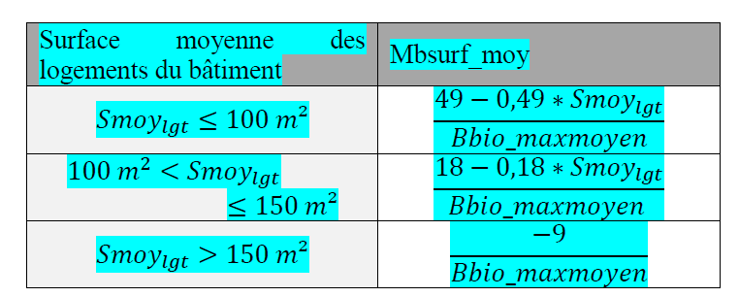
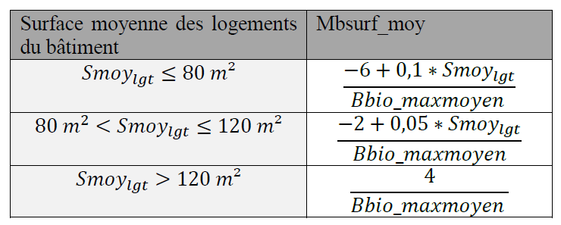
 | Mbsurf_moy | 0.01 |  | Maisons_individuelles_ou_accolées | Maisons_individuelles_ou_accolées | Maisons_individuelles_ou_accolées | Logement_collectif | Logement_collectif | Logement_collectif | AUTRES
 |  |  |  | smoylgt<100 | 100<S<=150 | >150 | smoylgt<80 | 80<S<=120 | >120
 |  |  | surface → |  | FALSE | FALSE |  | FALSE
 |  |  | LA colonne → | NON | NON | NON | ICI | NON | NON | NON
 |  |  | calcul → | 0.3 | 0.1 | -0.1 | 0.0 | 0.0 | 0.1 | 0

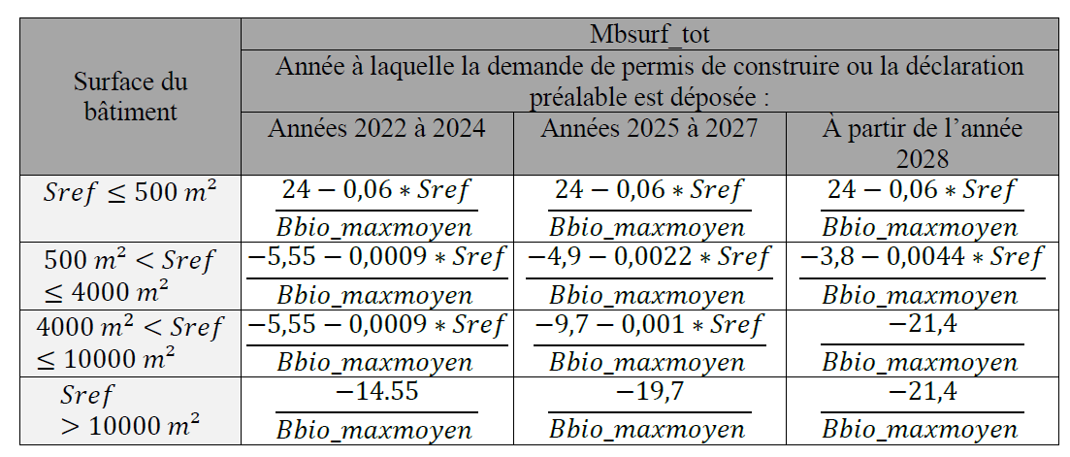
 | Mbsurf_Tot |  |  | Maisons_individuelles_ou_accolées | Logement_collectif | Logement_collectif | Bureaux | Bureaux | Bureaux | Bureaux | Bureaux | Bureaux | Bureaux | Bureaux | Bureaux | Bureaux | Bureaux | Bureaux | Enseignement_primaire_ou_secondaire - Enseignement primaire | Enseignement_primaire_ou_secondaire - Enseignement primaire | Enseignement_primaire_ou_secondaire - Enseignement primaire | Enseignement_primaire_ou_secondaire - Enseignement secondaire | Enseignement_primaire_ou_secondaire - Enseignement secondaire | Enseignement_primaire_ou_secondaire - Enseignement secondaire | Commerces | Commerces | Etablissements_de_santé - partie jour | Etablissements_de_santé - partie jour | Industries_ou_artisanats - 3x8h | Industries_ou_artisanats - 3x8h | Industries_ou_artisanats - 8h à 18h | Industries_ou_artisanats - 8h à 18h | AUTRE
 |  | 2028 et plus | date → |  |  |  | 2022 à 2024 | 2022 à 2024 | 2022 à 2024 | 2022 à 2024 | 2025 à 2027 | 2025 à 2027 | 2025 à 2027 | 2025 à 2027 | 2028 et plus | 2028 et plus | 2028 et plus | 2028 et plus
 | ↓ date PC adaptée ↓ |  | surface → |  | sref<=1300 | sref>1300 | sref<=500 | 500<S<=4000 | 4000<S<=10000 | sref>10000 | sref<=500 | 500<S<=4000 | 4000<S<=10000 | sref>10000 | sref<=500 | 500<S<=4000 | 4000<S<=10000 | sref>10000 | sref<=500 | 500<S<=1000 | Sref>1000 | sref<=500 | 500<S<=1000 | Sref>1000 | sref<=500 | sref>500 | sref<=2000 | sref>2000 | sref<=5000 | sref>5000 | sref<=5000 | sref>5000
 | 2025 à 2027 |  | surface → |  | FALSE | TRUE | FALSE | TRUE | FALSE | FALSE | FALSE | TRUE | FALSE | FALSE | FALSE | TRUE | FALSE | FALSE | FALSE | FALSE | TRUE | FALSE | FALSE | TRUE | FALSE | TRUE | FALSE | TRUE | TRUE | FALSE | TRUE | FALSE
 |  |  | LA colonne → | NON | NON | ICI | NON | NON | NON | NON | NON | NON | NON | NON | NON | NON | NON | NON | NON | NON | NON | NON | NON | NON | NON | NON | NON | NON | NON | NON | NON | NON | NON
 |  |  | calcul → | 0 | -0.58 | 0 | -3.14 | -0.14 | -0.14 | -0.22 | -3.14 | -0.20 | -0.21 | -0.30 | -3.14 | -0.32 | -0.33 | -0.33 | -2.38 | -0.86 | 0 | -1.94 | -1.94 | 0 | -4.82 | 0 | -0.13 | 0 | 0.18 | 0 | 0.24 | 0 | 0

 | Mbbruit
 |  |  |  | FALSE |  |  | Maisons_individuelles_ou_accolées | Logement_collectif | Enseignement_primaire_ou_secondaire | Bâtiments_universitaires_d'enseignement_et_de_recherche_et_bâtiments_d’enseignements_atypiques | Etablissements_d'accueil_de_la_petite_enfance
 | 2 | BR1 | BR2,BR3 | Cat 3 |  | 3 | BR2,BR3 | BR2,BR3 | Cat 3 | Cat 3 | Cat 3
 | Maisons_individuelles_ou_accolées | 0 | X | - | 2 | H1a | 0 | 0 | 0.15 | 0.1 | 0.05
 | Logement_collectif | 0 | X | - | 3 | H1b | 0 | 0 | 0.1 | 0.05 | 0.1
 | Bureaux | 0 | 0 | 0.4 |  | H1c | 0 | 0.1 | 0.1 | 0.1 | 0.15
 | Enseignement_primaire_ou_secondaire - Enseignement primaire | 0 | 0 | 0 |  | H2a | 0 | 0 | 0.15 | 0.1 | 0.1
 | Enseignement_primaire_ou_secondaire - Enseignement secondaire | 0 | 0 | 0 |  | H2b | 0 | 0 | 0.15 | 0.15 | 0.15
 | Médiathèques_et_bibliothèques | 0 | 0 | X | 4 | H2c | 0 | 0.1 | 0.2 | 0.2 | 0.2
 | Bâtiments_universitaires_d'enseignement_et_de_recherche_et_bâtiments_d’enseignements_atypiques | 0 | 0 | X | 5 | H2d | 0.1 | 0.2 | 0.1 | 0.1 | 0.25
 | Hôtels - 0, 1 et 2 étoiles (partie nuit) | 0 | 0 | 0.05 |  | H3 | 0.1 | 0.2 | 0.15 | 0.15 | 0.3
 | Hôtels - 3, 4 et 5 étoiles (partie nuit) | 0 | 0 | 0.05
 | Hôtels - 0, 1 et 2 étoiles (partie jour) | 0 | 0 | 0.3
 | Hôtels - 3, 4 et 5 étoiles (partie jour) | 0 | 0 | 0.3
 | Etablissements_d'accueil_de_la_petite_enfance | 0 | 0 | X | 6
 | Restaurants - en continu, 18 heures par jour, 7 jours sur 7 | 0 | 0 | 0
 | Restaurants - 1 repas par jour, 5 jours sur 7 | 0 | 0 | 0
 | Restaurants - 2 repas par jour, 7 jours sur 7 | 0 | 0 | 0
 | Restaurants - 2 repas par jour, 6 jours sur 7 | 0 | 0 | 0
 | Commerces | 0 | 0 | 0.2
 | Vestiaires seuls | 0 | 0 | 0
 | Etablissements_sanitaires_avec_hébergement | 0 | 0 | 0
 | Etablissements_de_santé - partie nuit | 0 | 0 | 0
 | Etablissements_de_santé - partie jour | 0 | 0 | 0
 | Aérogares | 0 | 0 | 0
 | Industries_ou_artisanats - 3x8h | 0 | 0 | 0
 | Industries_ou_artisanats - 8h à 18h | 0 | 0 | 0
 | Etablissements_sportifs_municipaux_ou_scolaires | 0 | 0 | 0
 | Restaurants_scolaires - 1 repas par jour, 5 jours sur 7 | 0 | 0 | 0
 | Restaurants_scolaires - 3 repas par jour, 5 jours sur 7 | 0 | 0 | 0
 | Etablissements_sportifs_privés | 0 | 0 | 0

 | Mb_HSP |  |  |  |  |  |  |  |  | Maison indiv |  | Log collectif
 |  | Maisons_individuelles_ou_accolées | Maisons_individuelles_ou_accolées | Maisons_individuelles_ou_accolées | Logement_collectif | Logement_collectif | Autres
 |  | HSPmoy<=2,5 | HSPmoy>2,5 | HSPmoy>2,5 | HSPmoy<=2,5 | HSPmoy>2,5
 | HSP? → | FALSE | TRUE | TRUE | FALSE | TRUE
 | SREF ? → |  | FALSE | TRUE
 | calcul → | FALSE | FALSE | FALSE | FALSE | ICI | FALSE
 |  | 0 | 0.04 | 0.02 | 0 | 0.03 | 0

Calcul_matiere
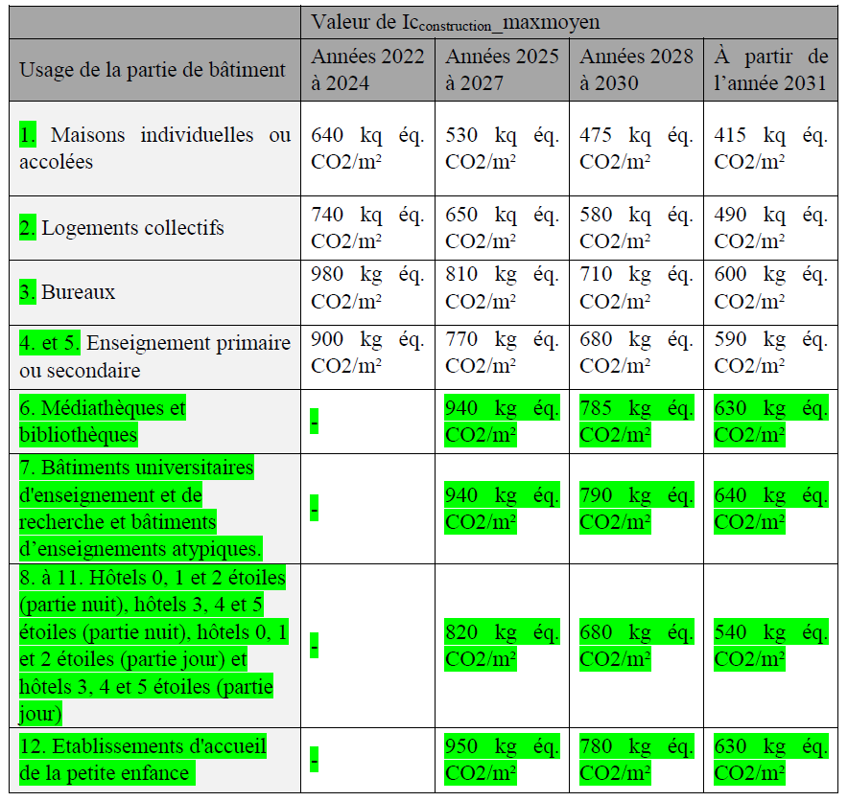
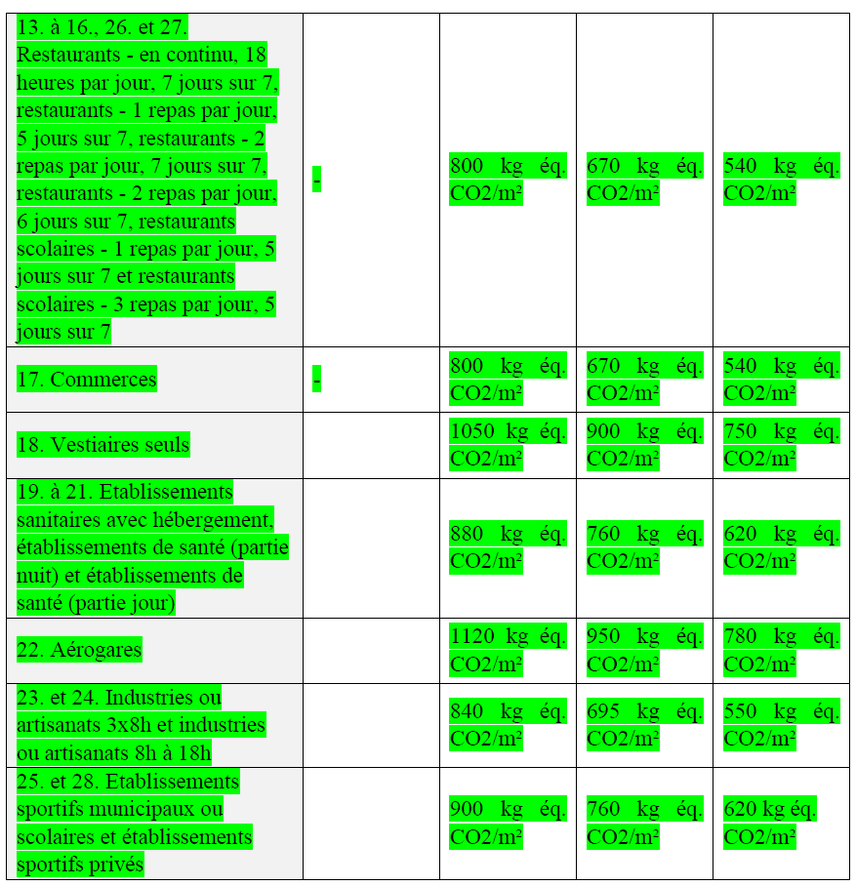
Mi pour l’Icconstruction
 | Icconstruction_maxmoyen | 650 |  | incluant (ou pas) IGH |  |  |  |  | Base officiel
Les coefficients de modulation de l’ICconstruction commencent tous par « Mi ». La formule du Icconstruction_max est : |  | 2022 à 2024 | 2025 à 2027 | 2028 à 2030 | à partir de 2031 |  |  |  | 2028 à 2030 | à partir de 2031
 | Maisons_individuelles_ou_accolées | 640 | 530 | 475 | 415 | 0 | 0 |  | 475 | 415
Icconstruction_max = Icconstruction_maxmoyen × (1 + Micombles + Misurf_moy + Misurf_tot) + Migéo + Miinfra + Mivrd + Mipv + Mided + Miagrément_ext + Mi_HSP + Miclim_RCU | Logement_collectif | 740 | 650 | 580 | 490 | 3 | 2 |  | 580 | 490
 | Bureaux | 980 | 810 | 710 | 600 | 6 | 4 |  | 710 | 600
Icconstruction_maxmoyen : valeur de l’exigence Icconstruction_max pour un bâtiment moyen, dépendant de l’usage ; | Enseignement_primaire_ou_secondaire | 900 | 770 | 680 | 590 | 9 | 7 |  | 680 | 590
Micombles : coefficient de modulation selon la surface de plancher de combles aménagés pour les maisons individuelles ; | Médiathèques_et_bibliothèques | - | 940 | 785 | 630 | 12 |  |  | 785 | 630
Misurf_moy : coefficient de modulation selon la surface moyenne des logements ; | Bâtiments_universitaires_d'enseignement_et_de_recherche_et_bâtiments_d’enseignements_atypiques | - | 940 | 790 | 640 | 15 |  |  | 790 | 640
Misurf_tot : coefficient de modulation selon la surface de référence | Hôtels | - | 820 | 680 | 540 | 18 |  |  | 680 | 540
Migéo : coefficient de modulation selon la localisation géographique ; | Etablissements_d'accueil_de_la_petite_enfance | - | 950 | 780 | 630 | 21 |  |  | 780 | 630
Miinfra : coefficient de modulation selon l’impact des fondations, des espaces en sous-sol et des parcs de stationnement couverts ; | Restaurants | - | 800 | 670 | 540 | 24 |  |  | 670 | 540
Mivrd : coefficient de modulation selon l’impact de la voirie et des réseaux divers ; | Commerces | - | 800 | 670 | 540 | 27 |  |  | 670 | 540
Mipv : coefficient de modulation selon l’impact de l’installation des panneaux photovoltaïques ; | Vestiaires seuls | - | 1050 | 900 | 750 | 30 |  |  | 900 | 750
Mided : coefficient de modulation selon l’impact des données environnementales par défaut et valeurs forfaitaires. | Etablissements_sanitaires_avec_hébergement | - | 880 | 760 | 620 | 33 |  |  | 760 | 620
Miagrément_ext : coefficient de modulation selon la surface d’agrément extérieur (balcons, loggias) du bâtiment ou de la partie de bâtiment, pour les logements collectifs; | Etablissements_de_santé | - | 880 | 760 | 620 | 36 |  |  | 760 | 620
Mi_HSP : coefficient de modulation selon la hauteur sous plafond moyenne des étages; | Aérogares | - | 1120 | 950 | 780 | 39 |  |  | 950 | 780
Miclim_RCU : coefficient de modulation selon la présence ou non d’un système de climatisation, pour les bâtiments raccordés à un réseau de chaleur urbain classé; | Industries_ou_artisanats | - | 840 | 695 | 550 | 42 |  |  | 695 | 550
 | Etablissements_sportifs_municipaux_ou_scolaires | - | 900 | 760 | 620 | 45 |  |  | 760 | 620
 | Restaurants_scolaires | - | 800 | 670 | 540 | 48 |  |  | 670 | 540
 | Etablissements_sportifs_privés | - | 900 | 760 | 620 | 51 |  |  | 760 | 620
 | IGH ? (si oui = 0,95) --> |  |  | 1 | 1

 | Migeo
 |  | Maisons_individuelles_ou_accolées |  |  | Logement_collectif |  |  | Bureaux |  |  | Enseignement_primaire_ou_secondaire |  |  | Médiathèques_et_bibliothèques |  |  | Bâtiments_universitaires_d'enseignement_et_de_recherche_et_bâtiments_d’enseignements_atypiques |  |  | Hôtels |  |  | Etablissements_d'accueil_de_la_petite_enfance |  |  | Restaurants |  |  | Commerces |  |  | Vestiaires seuls |  |  | Etablissements_sanitaires_avec_hébergement |  |  | Etablissements_de_santé |  |  | Aérogares |  |  | Industries_ou_artisanats |  |  | Etablissements_sportifs_municipaux_ou_scolaires |  |  | Restaurants_scolaires |  |  | Etablissements_sportifs_privés
 | 3 | <400m | 400m-800m | >800m | <400m | 400m-800m | >800m | <400m | 400m-800m | >800m | <400m | 400m-800m | >800m | <400m | <400 | >800m | <400m | 400m-800m | >800m | <400m | 400m-800m | >800m | <400m | 400m-800m | >800m | <400m | 400m-800m | >800m | <400m | 400m-800m | >800m | <400m | 400m-800m | >800m | <400m | 400m-800m | >800m | <400m | 400m-800m | >800m | <400m | 400m-800m | >800m | <400m | 400m-800m | >800m | <400m | 400m-800m | >800m | <400m | 400m-800m | >800m | <400m | 400m-800m | >800m
 | H1a | 0 | 0 | 0 | 0 | 0 | 0 | 0 | 0 | 0 | 0 | 0 | 0 | 0 | 0 | 0 | 0 | 0 | 0 | 0 | 0 | 0 | 0 | 0 | 0 | 0 | 0 | 0 | 0 | 0 | 0 | 0 | 0 | 0 | 0 | 0 | 0 | 0 | 0 | 0 | 0 | 0 | 0 | 0 | 0 | 0 | 0 | 0 | 0 | 0 | 0 | 0 | 0 | 0 | 0
 | H1b | 0 | 0 | 0 | 0 | 0 | 0 | 0 | 0 | 0 | 0 | 0 | 0 | 0 | 0 | 0 | 0 | 0 | 0 | 0 | 0 | 0 | 0 | 0 | 0 | 0 | 0 | 0 | 0 | 0 | 0 | 0 | 0 | 0 | 0 | 0 | 0 | 0 | 0 | 0 | 0 | 0 | 0 | 0 | 0 | 0 | 0 | 0 | 0 | 0 | 0 | 0 | 0 | 0 | 0
 | H1c | 0 | 0 | 0 | 0 | 0 | 0 | 0 | 0 | 0 | 0 | 0 | 0 | 0 | 0 | 0 | 0 | 0 | 0 | 0 | 0 | 0 | 0 | 0 | 0 | 0 | 0 | 0 | 0 | 0 | 0 | 0 | 0 | 0 | 0 | 0 | 0 | 0 | 0 | 0 | 0 | 0 | 0 | 0 | 0 | 0 | 0 | 0 | 0 | 0 | 0 | 0 | 0 | 0 | 0
 | H2a | 0 | 0 | 0 | 0 | 0 | 0 | 0 | 0 | 0 | 0 | 0 | 0 | 0 | 0 | 0 | 0 | 0 | 0 | 0 | 0 | 0 | 0 | 0 | 0 | 0 | 0 | 0 | 0 | 0 | 0 | 0 | 0 | 0 | 0 | 0 | 0 | 0 | 0 | 0 | 0 | 0 | 0 | 0 | 0 | 0 | 0 | 0 | 0 | 0 | 0 | 0 | 0 | 0 | 0
 | H2b | 0 | 0 | 0 | 0 | 0 | 0 | 0 | 0 | 0 | 0 | 0 | 0 | 0 | 0 | 0 | 0 | 0 | 0 | 0 | 0 | 0 | 0 | 0 | 0 | 0 | 0 | 0 | 0 | 0 | 0 | 0 | 0 | 0 | 0 | 0 | 0 | 0 | 0 | 0 | 0 | 0 | 0 | 0 | 0 | 0 | 0 | 0 | 0 | 0 | 0 | 0 | 0 | 0 | 0
 | H2c | 0 | 0 | 0 | 0 | 0 | 0 | 0 | 0 | 0 | 0 | 0 | 0 | 0 | 0 | 0 | 0 | 0 | 0 | 0 | 0 | 0 | 0 | 0 | 0 | 0 | 0 | 0 | 0 | 0 | 0 | 0 | 0 | 0 | 0 | 0 | 0 | 0 | 0 | 0 | 0 | 0 | 0 | 0 | 0 | 0 | 0 | 0 | 0 | 0 | 0 | 0 | 0 | 0 | 0
 | H2d | 30 | 0 | 0 | 30 | 0 | 0 | 50 | 0 | 0 | 0 | 0 | 0 | 30 | 0 | 0 | 30 | 0 | 0 | 20 | 0 | 0 | 0 | 0 | 0 | 0 | 0 | 0 | 0 | 0 | 0 | 0 | 0 | 0 | 0 | 0 | 0 | 0 | 0 | 0 | 0 | 0 | 0 | 0 | 0 | 0 | 0 | 0 | 0 | 0 | 0 | 0 | 0 | 0 | 0
 | H3 | 30 | 0 | 0 | 30 | 0 | 0 | 50 | 0 | 0 | 0 | 0 | 0 | 30 | 0 | 0 | 30 | 0 | 0 | 20 | 0 | 0 | 0 | 0 | 0 | 0 | 0 | 0 | 0 | 0 | 0 | 0 | 0 | 0 | 0 | 0 | 0 | 0 | 0 | 0 | 0 | 0 | 0 | 0 | 0 | 0 | 0 | 0 | 0 | 0 | 0 | 0 | 0 | 0 | 0

 | Micombles |  |  |  |  |  |  |  |  |  |  |  |  |  |  |  |  |  |  |  |  |  |  |  |  | Maison indiv |  |  |  |  | Log collectf

 | Misurf_moy |  |  | Maisons_individuelles_ou_accolées | Maisons_individuelles_ou_accolées | Logement_collectif | Logement_collectif | Bureaux | Enseignement_primaire_ou_secondaire | Médiathèques_et_bibliothèques | Bâtiments_universitaires_d'enseignement_et_de_recherche_et_bâtiments_d’enseignements_atypiques | Hôtels | Etablissements_d'accueil_de_la_petite_enfance | Restaurants | Commerces | Vestiaires seuls | Etablissements_sanitaires_avec_hébergement | Etablissements_de_santé | Aérogares | Industries_ou_artisanats | Etablissements_sportifs_municipaux_ou_scolaires | Restaurants_scolaires | Etablissements_sportifs_privés
 |  |  |  | smoylgt<=120 | smoylgt>120 | smoylgt<=40 | smoylgt>40
 |  |  | surface → | TRUE | FALSE | FALSE | TRUE
 |  |  | LA colonne → | NON | NON | NON | ICI | NON | NON | NON | NON | NON | NON | NON | NON | NON | NON | NON | NON | NON | NON | NON | NON
 |  |  | calcul → | 0.13 | -0.072 | -0.1 | 0 | 0 | 0 | 0 | 0 | 0 | 0 | 0 | 0 | 0 | 0 | 0 | 0 | 0 | 0 | 0 | 0

 | Misurf_Tot | -0.09 |  | Maisons_individuelles_ou_accolées | Logement_collectif | Logement_collectif | Logement_collectif | Bureaux | Bureaux | Enseignement_primaire_ou_secondaire | Enseignement_primaire_ou_secondaire | Médiathèques_et_bibliothèques | Bâtiments_universitaires_d'enseignement_et_de_recherche_et_bâtiments_d’enseignements_atypiques | Hôtels | Etablissements_d'accueil_de_la_petite_enfance | Restaurants | Commerces | Vestiaires seuls | Etablissements_sanitaires_avec_hébergement | Etablissements_de_santé | Aérogares | Industries_ou_artisanats | Industries_ou_artisanats | Etablissements_sportifs_municipaux_ou_scolaires | Etablissements_sportifs_municipaux_ou_scolaires | Restaurants_scolaires | Etablissements_sportifs_privés | Etablissements_sportifs_privés
 |  |  |  |  | sref<=1300 | 1300<sref<4000 | sref>=4000 | sref<=2500 | sref>2500 | sref<=10000 | sref>10000 |  |  |  |  |  |  |  |  |  |  | sref<=5000 | sref>5000 | sref<=2000 | sref>2000 |  | sref<=2000 | sref>2000
 |  |  | surface → |  | FALSE | TRUE | FALSE | FALSE | TRUE | TRUE | FALSE |  |  |  |  |  |  |  |  |  |  | TRUE | FALSE | FALSE | TRUE |  | FALSE | TRUE
 |  |  | LA colonne → | NON | NON | ICI | NON | NON | NON | NON | NON | NON | NON | NON | NON | NON | NON | NON | NON | NON | NON | NON | NON | NON | NON | NON | NON | NON
 |  |  | IGH → | 0 | 0 | 0 | 0 | -0.05 | -0.05 | -0.05 | -0.05 | 0.05 | 0.05 | 0.05 | 0.05 | 0.05 | 0.05 | 0.05 | 0.05 | 0.05 | 0.05 | 0.05 | 0.05 | 0.05 | 0.05 | 0.05 | 0.05 | 0.05
 |  |  | calcul → | 0

 | Miinfra
 |  | Maisons_individuelles_ou_accolées | Logement_collectif | Bureaux | Enseignement_primaire_ou_secondaire | Médiathèques_et_bibliothèques | Bâtiments_universitaires_d'enseignement_et_de_recherche_et_bâtiments_d’enseignements_atypiques | Hôtels | Etablissements_d'accueil_de_la_petite_enfance | Restaurants | Commerces | Vestiaires seuls | Etablissements_sanitaires_avec_hébergement | Etablissements_de_santé | Aérogares | Industries_ou_artisanats | Etablissements_sportifs_municipaux_ou_scolaires | Restaurants_scolaires | Etablissements_sportifs_privés
 |  | 40 | 40 | 40 | 60 | 60 | 60 | 40 | 60 | 40 | 40 | 40 | 40 | 40 | 100 | 40 | 60 | 40 | 60

 | Mivrd
 |  | Maisons_individuelles_ou_accolées | Logement_collectif | Bureaux | Enseignement_primaire_ou_secondaire | Médiathèques_et_bibliothèques | Bâtiments_universitaires_d'enseignement_et_de_recherche_et_bâtiments_d’enseignements_atypiques | Hôtels | Etablissements_d'accueil_de_la_petite_enfance | Restaurants | Commerces | Vestiaires seuls | Etablissements_sanitaires_avec_hébergement | Etablissements_de_santé | Aérogares | Industries_ou_artisanats | Etablissements_sportifs_municipaux_ou_scolaires | Restaurants_scolaires | Etablissements_sportifs_privés
 |  | 20 | 10 | 10 | 20 | 20 | 20 | 10 | 20 | 10 | 10 | 10 | 10 | 10 | 10 | 10 | 20 | 10 | 20

 | Mipv

 |  |  | ↓ seuil IcDED ↓
 | Mided |  | 250
 | ↓ date PC adaptée ↓ | Maisons_individuelles_ou_accolées | Maisons_individuelles_ou_accolées | Maisons_individuelles_ou_accolées | Logement_collectif | Logement_collectif | Logement_collectif | Bureaux | Bureaux | Bureaux | Enseignement_primaire_ou_secondaire | Enseignement_primaire_ou_secondaire | Enseignement_primaire_ou_secondaire | Médiathèques_et_bibliothèques | Médiathèques_et_bibliothèques | Bâtiments_universitaires_d'enseignement_et_de_recherche_et_bâtiments_d’enseignements_atypiques | Bâtiments_universitaires_d'enseignement_et_de_recherche_et_bâtiments_d’enseignements_atypiques | Hôtels | Hôtels | Etablissements_d'accueil_de_la_petite_enfance | Etablissements_d'accueil_de_la_petite_enfance | Restaurants | Restaurants | Commerces | Commerces | Vestiaires seuls | Vestiaires seuls | Etablissements_sanitaires_avec_hébergement | Etablissements_sanitaires_avec_hébergement | Etablissements_de_santé | Etablissements_de_santé | Aérogares | Aérogares | Industries_ou_artisanats | Industries_ou_artisanats | Etablissements_sportifs_municipaux_ou_scolaires | Etablissements_sportifs_municipaux_ou_scolaires | Restaurants_scolaires | Restaurants_scolaires | Etablissements_sportifs_privés | Etablissements_sportifs_privés
 | 2025 à 2027 | 2022 à 2024 | 2025 à 2027 | 2028 et plus | 2022 à 2024 | 2025 à 2027 | 2028 et plus | 2022 à 2024 | 2025 à 2027 | 2028 et plus | 2022 à 2024 | 2025 à 2027 | 2028 et plus | 2025 à 2027 | 2028 et plus | 2025 à 2027 | 2028 et plus | 2025 à 2027 | 2028 et plus | 2025 à 2027 | 2028 et plus | 2025 à 2027 | 2028 et plus | 2025 à 2027 | 2028 et plus | 2025 à 2027 | 2028 et plus | 2025 à 2027 | 2028 et plus | 2025 à 2027 | 2028 et plus | 2025 à 2027 | 2028 et plus | 2025 à 2027 | 2028 et plus | 2025 à 2027 | 2028 et plus | 2025 à 2027 | 2028 et plus | 2025 à 2027 | 2028 et plus
 | LA colonne → | NON | NON | NON | NON | ICI | NON | NON | NON | NON | NON | NON | NON | NON | NON | NON | NON | NON | NON | NON | NON | NON | NON | NON | NON | NON | NON | NON | NON | NON | NON | NON | NON | NON | NON | NON | NON | NON | NON | NON | NON
 | calcul → |  | 0 |  | 30 | 0 | -30 | 22.5 | 0 | -22.5 | 15 | 0 | -15 | 0 |  | 0 | -9 | 0 | -15 | 0 |  | 0 |  | 0 |  | 0 |  | 0 |  | 0 |  | 0 |  | 0 |  | 0 |  | 0 |  | 0
 | Seuil IcDED → | 370 | 370 | 370 | 250 | 250 | 250 | 275 | 275 | 275 | 300 | 300 | 300 | 440 | 440 | 320 | 320 | 300 | 300 | 530 | 530 | 480 | 480 | 580 | 580 | 580 | 580 | 580 | 580 | 580 | 580 | 665 | 665 | 500 | 500 | 480 | 480 | 480 | 480 | 480 | 480

 |  |  |  |  |  |  |  | Maison indiv |  | Log collectif
 | Miagrément_ext
 |  | Maisons_individuelles_ou_accolées | Logement_collectif | Logement_collectif | AUTRES
 |  |  | Sagr/Sref <= 0,10 | Sagr/Sref > 0,10
 |  | NON | NON | ICI | NON
 |  | 0 | 0 | 3.4736842105 | 0

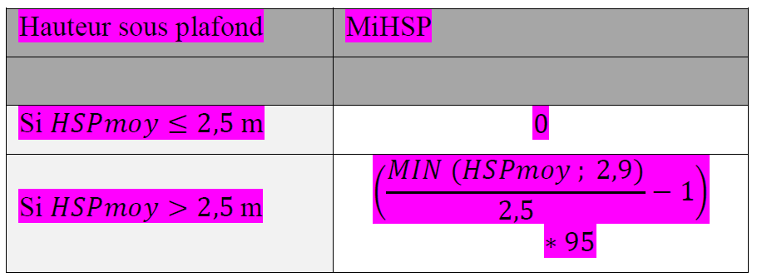
 | Mi_HSP
 |  | Maisons_individuelles_ou_accolées | Maisons_individuelles_ou_accolées | Logement_collectif | Logement_collectif | Autres
 |  | HSPmoy<=2,5 | HSPmoy>2,5 | HSPmoy<=2,5 | HSPmoy>2,5
 | HSP? → | FALSE | TRUE | FALSE | TRUE
 | calcul → | FALSE | FALSE | FALSE | ICI | FALSE
 |  | 0 | 3.8 | 0 | 3.8 | 0

 | Miclim_RCU
 |  | Pas activé | si activé
 |  | 0 | 25

zone climatique
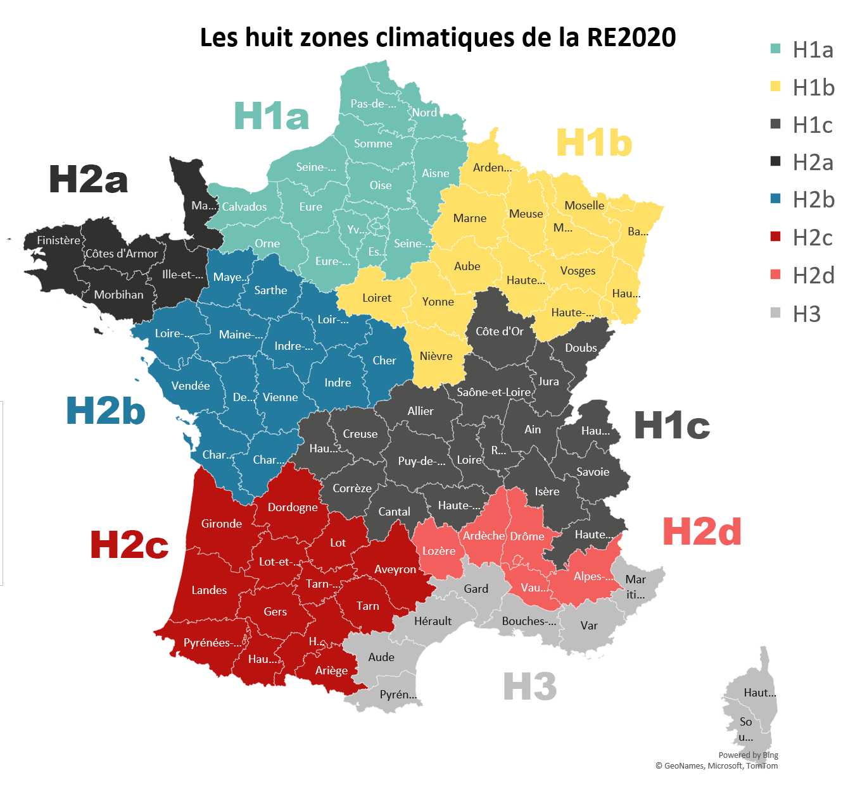
Régions | numéro | département | Valeur
- | - | - | -
Auvergne-Rhône-Alpes | 1 | Ain | H1c
Hauts-de-France | 2 | Aisne | H1a
Auvergne-Rhône-Alpes | 3 | Allier | H1c
Provence-Alpes-Côte d'Azur | 4 | Alpes-de-Haute-Provence | H2d
Provence-Alpes-Côte d'Azur | 6 | Alpes-Maritimes | H3
Auvergne-Rhône-Alpes | 7 | Ardèche | H2d
Grand Est | 8 | Ardennes | H1b
Occitanie | 9 | Ariège | H2c
Grand Est | 10 | Aube | H1b
Occitanie | 11 | Aude | H3
Occitanie | 12 | Aveyron | H2c
Grand Est | 67 | Bas-Rhin | H1b
Provence-Alpes-Côte d'Azur | 13 | Bouches-du-Rhône | H3
Normandy | 14 | Calvados | H1a
Auvergne-Rhône-Alpes | 15 | Cantal | H1c
Nouvelle-Aquitaine | 16 | Charente | H2b
Nouvelle-Aquitaine | 17 | Charente-Maritime | H2b
Centre-Val de Loire | 18 | Cher | H2b
Nouvelle-Aquitaine | 19 | Corrèze | H1c
Corse | 2B | Corse Haute-Corse | H3
Corse | 2A | Corse-du-Sud | H3
Bourgogne-Franche-Comté | 21 | Côte-d'Or | H1c
Bretagne | 22 | Côtes-d'Armor | H2a
Nouvelle-Aquitaine | 23 | Creuse | H1c
Nouvelle-Aquitaine | 79 | Deux-Sèvres | H2b
Nouvelle-Aquitaine | 24 | Dordogne | H2c
Bourgogne-Franche-Comté | 25 | Doubs | H1c
Auvergne-Rhône-Alpes | 26 | Drôme | H2d
Île-de-France | 91 | Essonne | H1a
Normandy | 27 | Eure | H1a
Centre-Val de Loire | 28 | Eure-et-Loir | H1a
Bretagne | 29 | Finistère | H2a
Occitanie | 30 | Gard | H3
Occitanie | 32 | Gers | H2c
Nouvelle-Aquitaine | 33 | Gironde | H2c
Occitanie | 31 | Haute-Garonne | H2c
Auvergne-Rhône-Alpes | 43 | Haute-Loire | H1c
Grand Est | 52 | Haute-Marne | H1b
Provence-Alpes-Côte d'Azur | 5 | Hautes-Alpes | H1c
Bourgogne-Franche-Comté | 70 | Haute-Saône | H1b
Auvergne-Rhône-Alpes | 74 | Haute-Savoie | H1c
Occitanie | 65 | Hautes-Pyrénées | H2c
Nouvelle-Aquitaine | 87 | Haute-Vienne | H1c
Grand Est | 68 | Haut-Rhin | H1b
Île-de-France | 92 | Hauts-de-Seine | H1a
Occitanie | 34 | Hérault | H3
Bretagne | 35 | Ille-et-Vilaine | H2a
Centre-Val de Loire | 36 | Indre | H2b
Centre-Val de Loire | 37 | Indre-et-Loire | H2b
Auvergne-Rhône-Alpes | 38 | Isère | H1c
Bourgogne-Franche-Comté | 39 | Jura | H1c
Nouvelle-Aquitaine | 40 | Landes | H2c
Auvergne-Rhône-Alpes | 42 | Loire | H1c
Pays de la Loire | 44 | Loire-Atlantique | H2b
Centre-Val de Loire | 45 | Loiret | H1b
Centre-Val de Loire | 41 | Loir-et-Cher | H2b
Occitanie | 46 | Lot | H2c
Nouvelle-Aquitaine | 47 | Lot-et-Garonne | H2c
Occitanie | 48 | Lozère | H2d
Auvergne-Rhône-Alpes | 69 | Rhône | H1c
Pays de la Loire | 49 | Maine-et-Loire | H2b
Normandy | 50 | Manche | H2a
Grand Est | 51 | Marne | H1b
Pays de la Loire | 53 | Mayenne | H2b
Grand Est | 54 | Meurthe-et-Moselle | H1b
Grand Est | 55 | Meuse | H1b
Bretagne | 56 | Morbihan | H2a
Grand Est | 57 | Moselle | H1b
Bourgogne-Franche-Comté | 58 | Nièvre | H1b
Hauts-de-France | 59 | Nord | H1a
Hauts-de-France | 60 | Oise | H1a
Normandy | 61 | Orne | H1a
Île-de-France | 75 | Paris | H1a
Hauts-de-France | 62 | Pas-de-Calais | H1a
Auvergne-Rhône-Alpes | 63 | Puy-de-Dôme | H1c
Nouvelle-Aquitaine | 64 | Pyrénées-Atlantiques | H2c
Occitanie | 66 | Pyrénées-Orientales | H3
Bourgogne-Franche-Comté | 71 | Saône-et-Loire | H1c
Pays de la Loire | 72 | Sarthe | H2b
Auvergne-Rhône-Alpes | 73 | Savoie | H1c
Île-de-France | 77 | Seine-et-Marne | H1a
Normandy | 76 | Seine-Maritime | H1a
Île-de-France | 93 | Seine-Saint-Denis | H1a
Hauts-de-France | 80 | Somme | H1a
Occitanie | 81 | Tarn | H2c
Occitanie | 82 | Tarn-et-Garonne | H2c
Bourgogne-Franche-Comté | 90 | Territoire de Belfort | H1b
Île-de-France | 94 | Val-de-Marne | H1a
Île-de-France | 95 | Val-d'Oise | H1a
Provence-Alpes-Côte d'Azur | 83 | Var | H3
Provence-Alpes-Côte d'Azur | 84 | Vaucluse | H2d
Pays de la Loire | 85 | Vendée | H2b
Nouvelle-Aquitaine | 86 | Vienne | H2b
Grand Est | 88 | Vosges | H1b
Bourgogne-Franche-Comté | 89 | Yonne | H1b
Île-de-France | 78 | Yvelines | H1a
- | - | - | -

